検証物１
シェル実行前：
共通DB
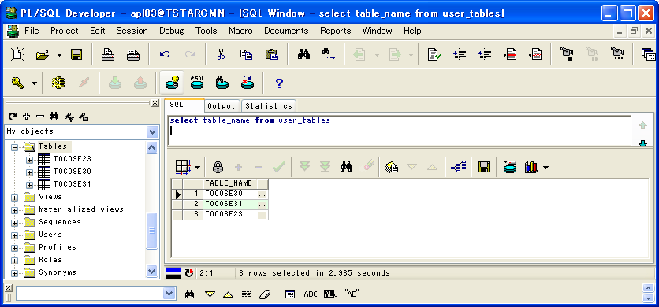

委託DB
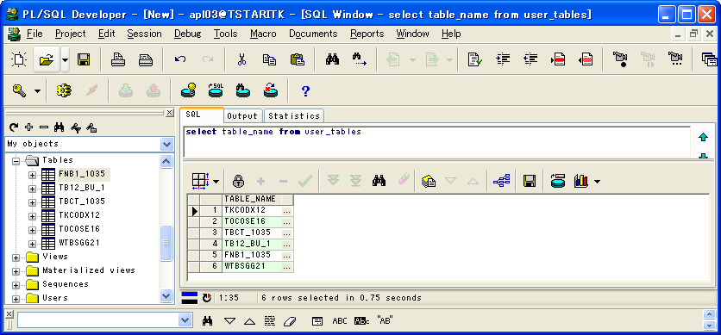

本番NASダンプファイルバックアップPATH
/ext/TDC_DMP/HONBAN/KJN/ASAITI
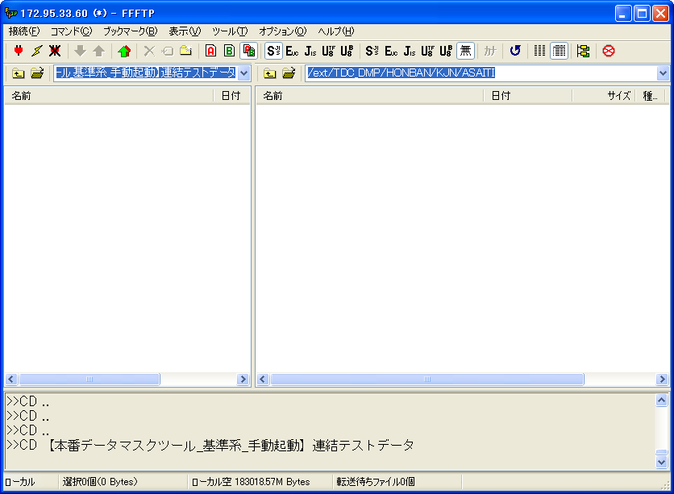

シェル実行：
sh checkTrg.sh
sh Main.sh CMN TRG
sh Main.sh ITK TRG
sh Main.sh ITK_SINKYOTU TRG
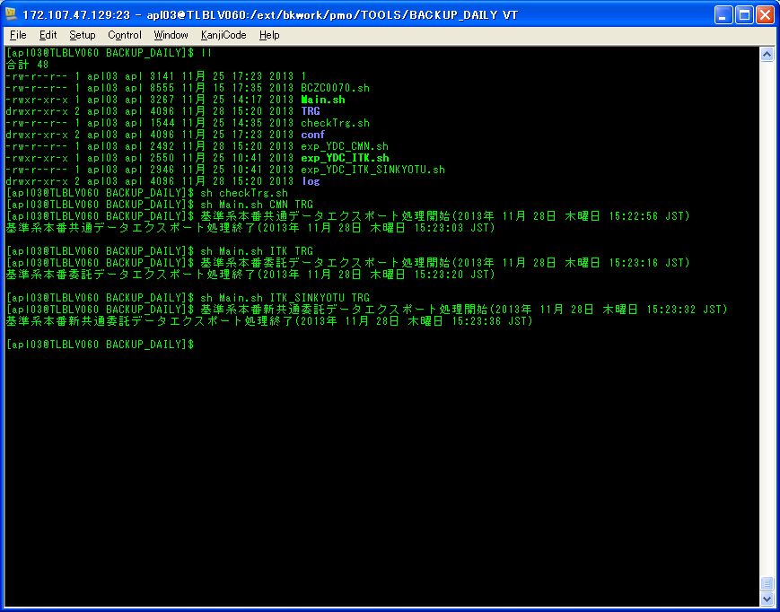

シェル実行後：
/ext/TDC_DMP/HONBAN/KJN/ASAITI/20131128
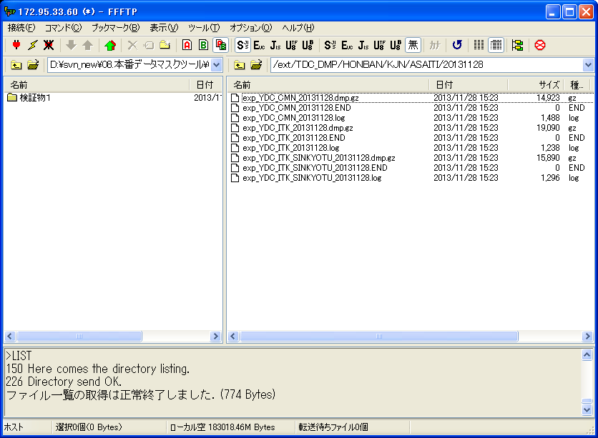

ダンプファイルを生成すること

検証物２
シェル実行前：
/ext/TDC_DMP/HONBAN/KJN/ASAITI/20131128
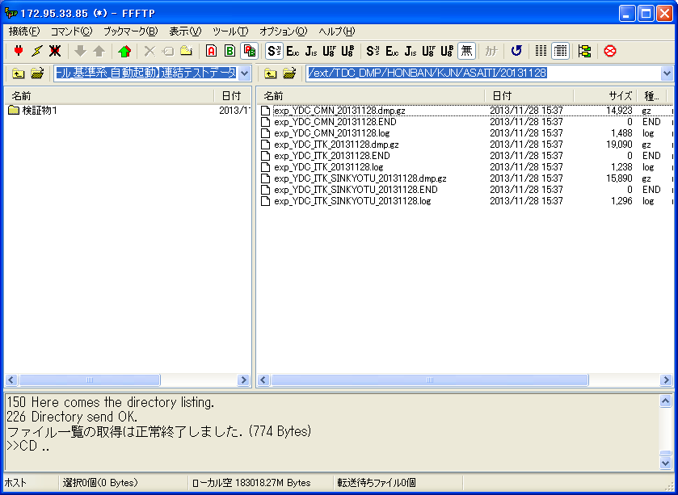

/share/TDC_DMP/MASKDB/KJN/ASAITI
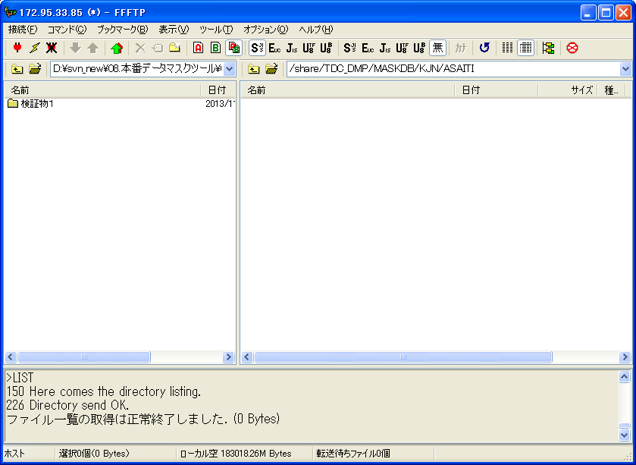

シェル実行：
sh Today_KJ_Mask.sh 0 1 1
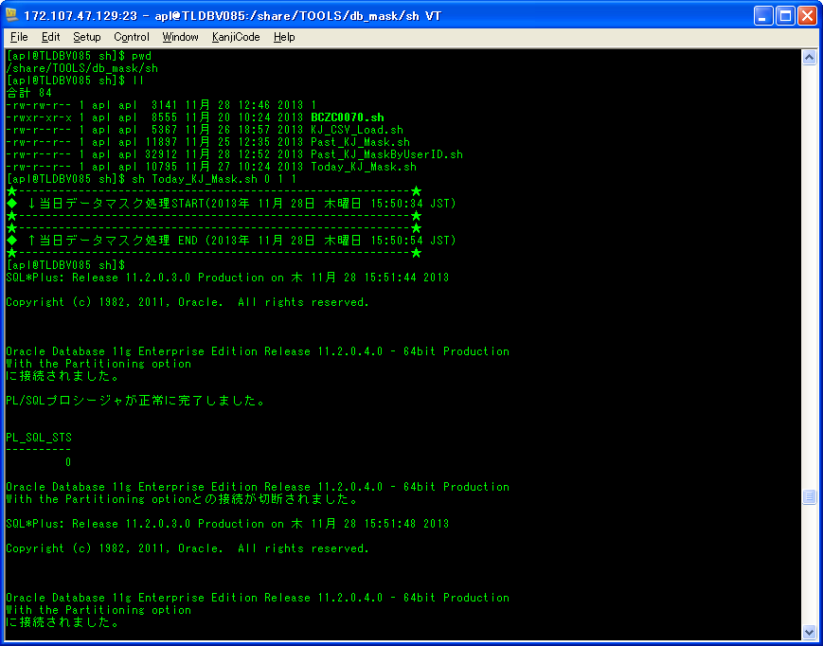

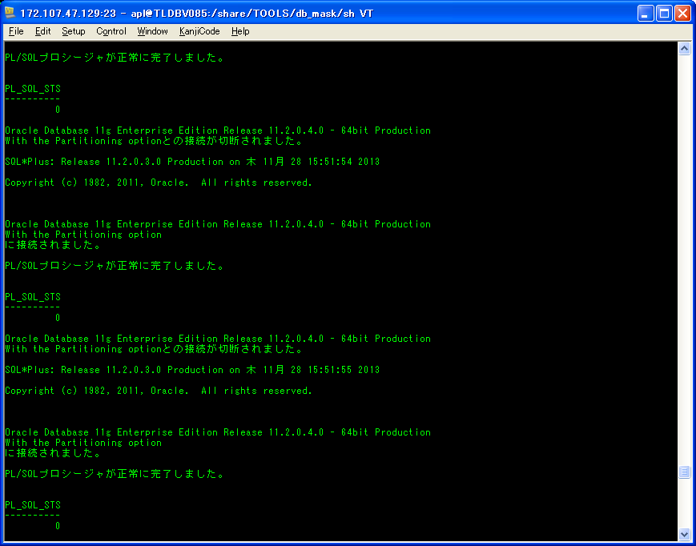

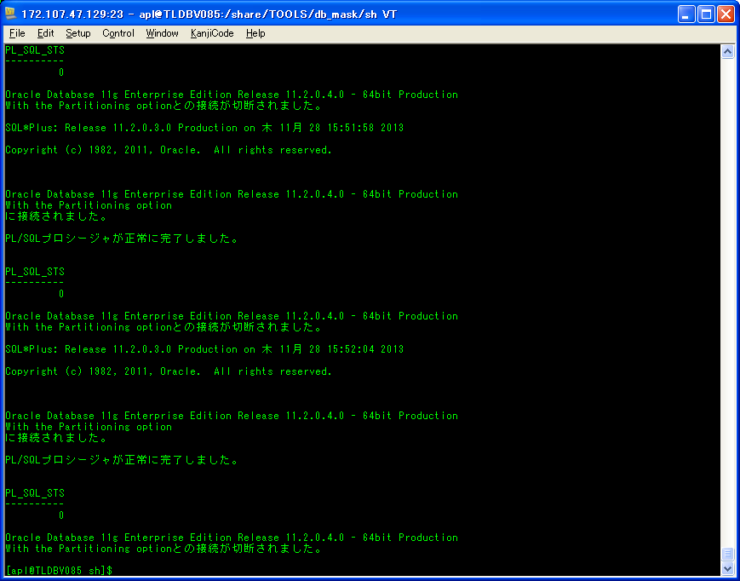

シェル実行後：
/share/TDC_DMP/MASKDB/KJN/ASAITI/20131128
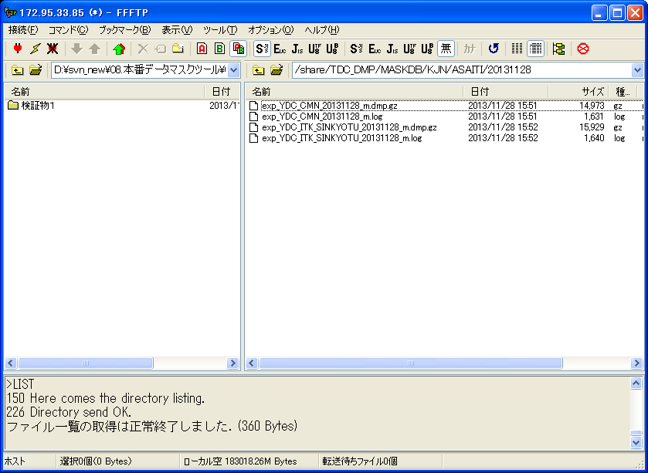

ダンプファイルを生成すること

検証物３
シェル実行前：
/ext/TDC_DMP/HONBAN/KJN/ASAITI/20131128

/share/TDC_DMP/MASKDB/KJN/ASAITI
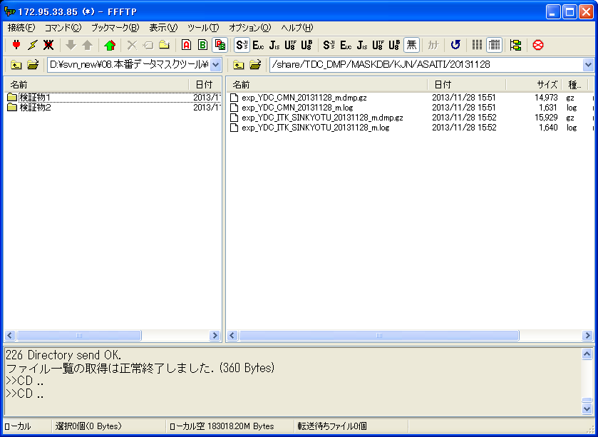

シェル実行：
sh Today_KJ_Mask.sh 1 1 1


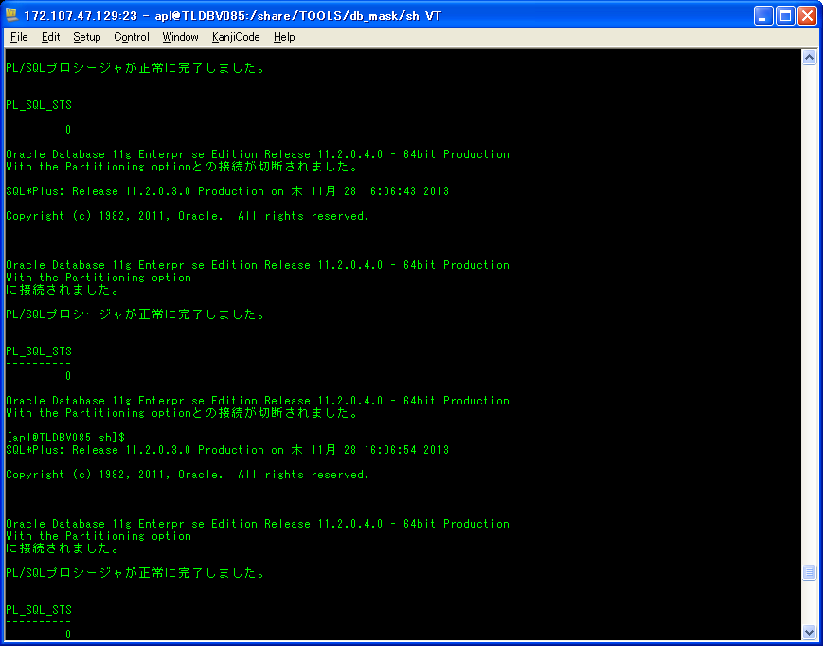

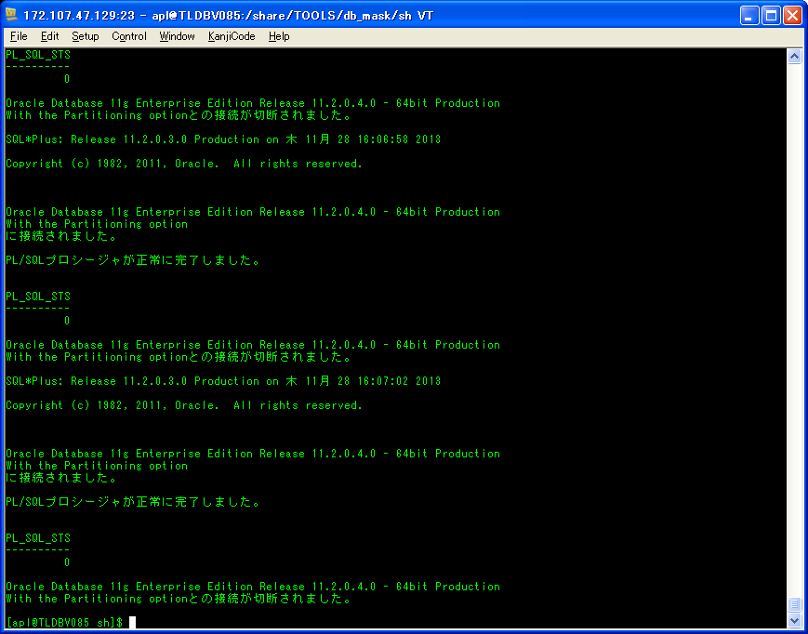

シェル実行後：
/share/TDC_DMP/MASKDB/KJN/ASAITI/20131128
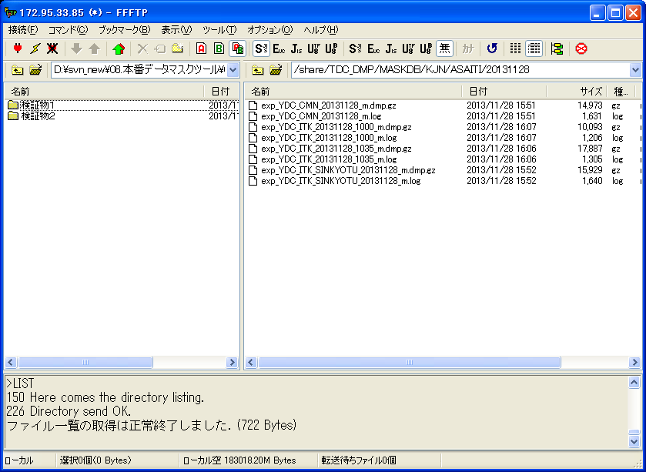

ダンプファイルを生成すること

検証物４
シェル実行前：
INPUT DUMPファイル
/ext/TDC_DMP/HONBAN/KJN/SIMEGO/20131128
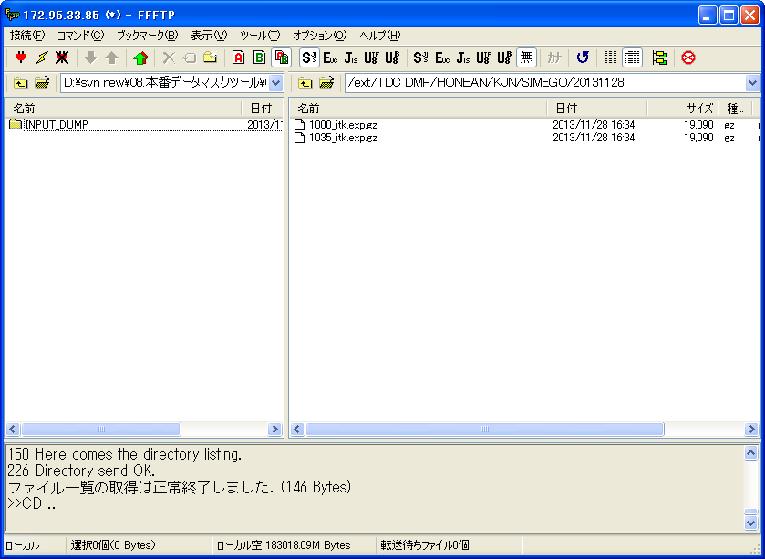

OUTPUT DUMPファイル
/share/TDC_DMP/MASKDB/KJN/SIMEGO
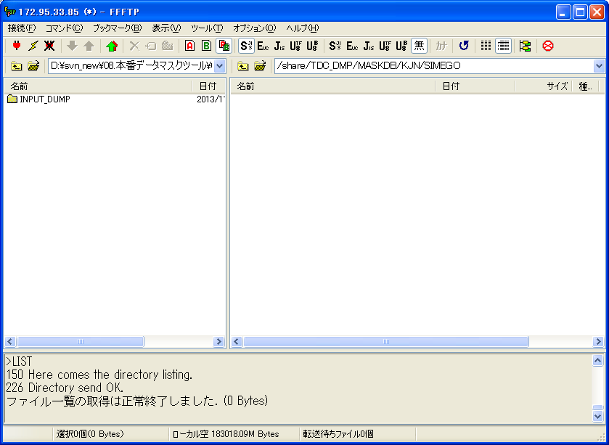

シェル実行：
sh Today_KJ_Mask.sh 2 1 1
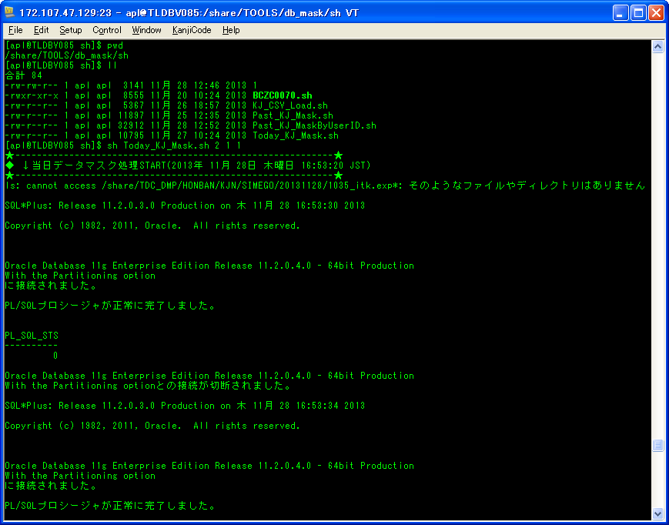

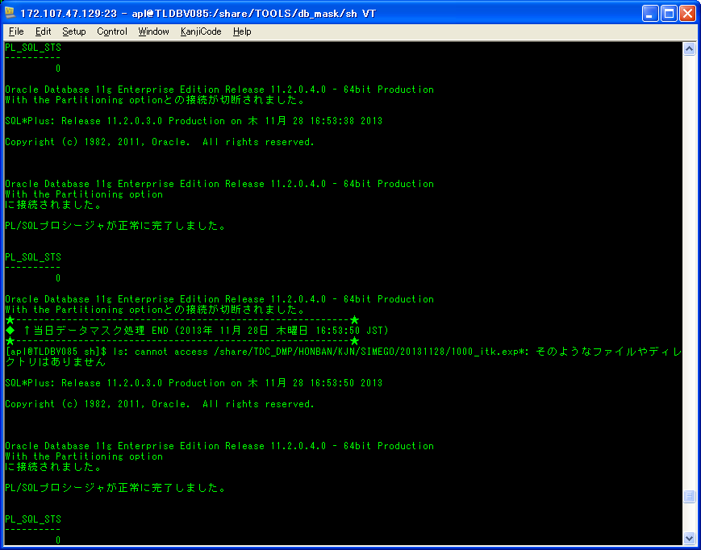



シェル実行後：
/share/TDC_DMP/MASKDB/KJN/SIMEGO/20131128
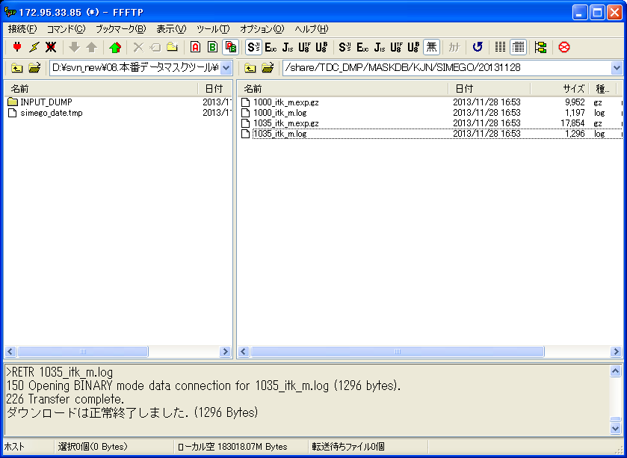

ダンプファイルを生成すること

検証物５
シェル実行前：
①基準系朝一 |  | ②基準系締め後
転送元フォルダー： | /share/TDC_DMP/MASKDB/KJN/ASAITI | 転送元フォルダー： | /share/TDC_DMP/MASKDB/KJN/SIMEGO
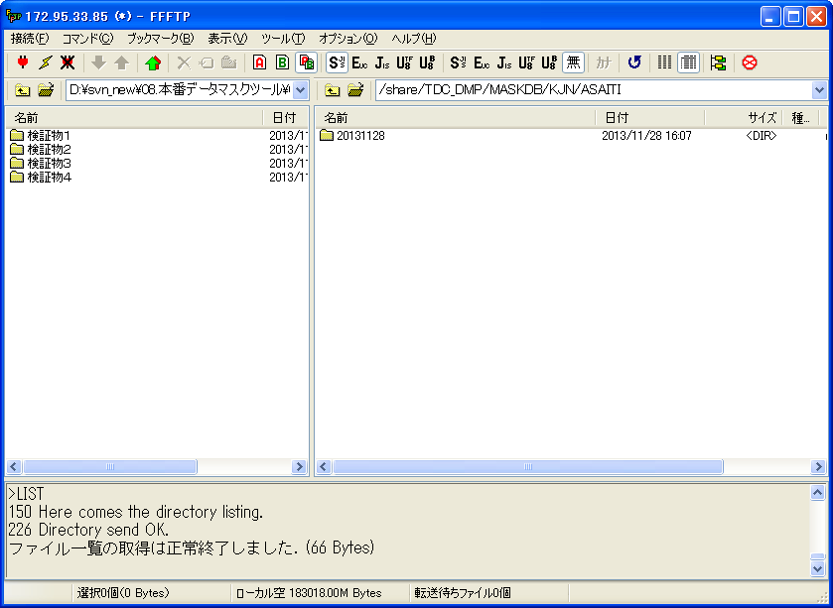
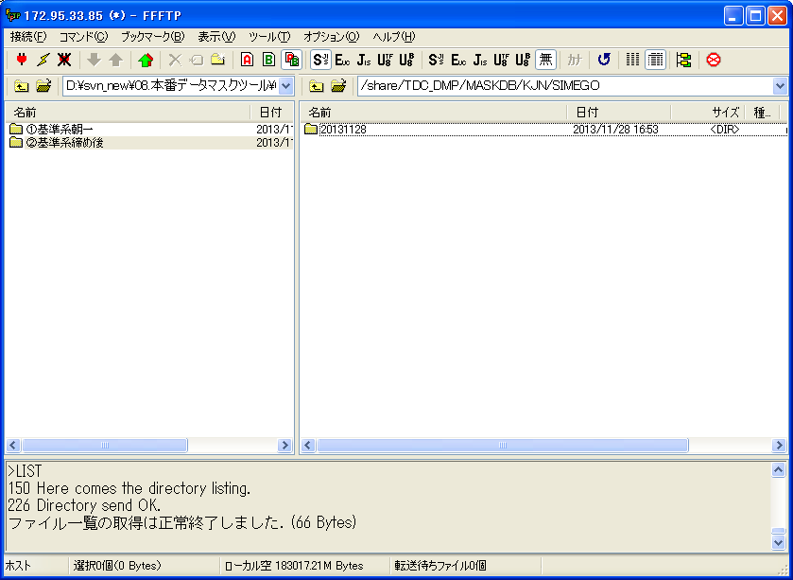

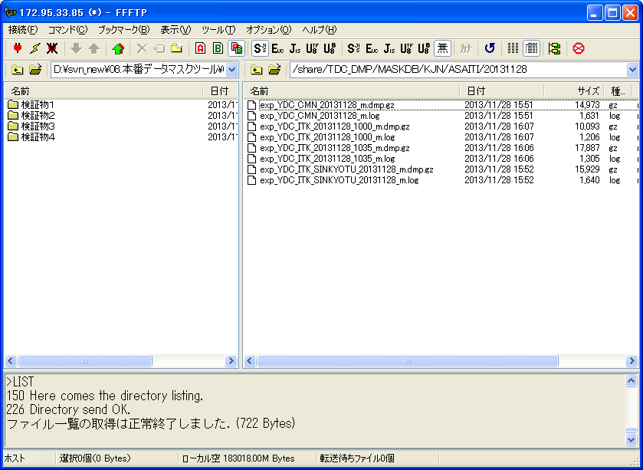
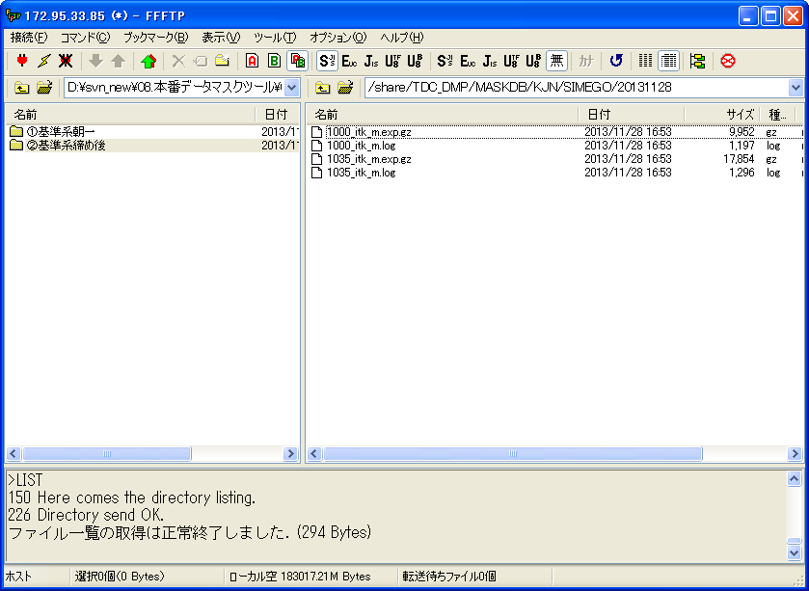

転送先フォルダー： | /ext/TDC_DMP/MASKDB/KJN/ASAITI | 転送先フォルダー： | /ext/TDC_DMP/MASKDB/KJN/SIMEGO
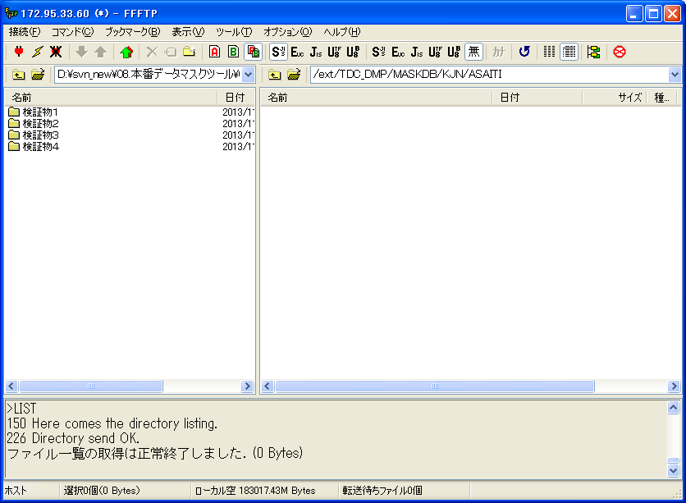
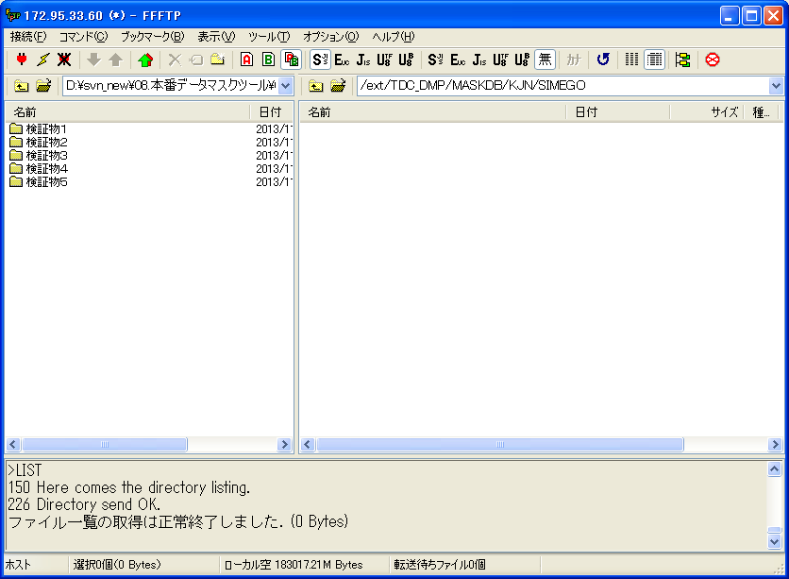

シェル実行： |  | シェル実行：
sh MaskedData_cpy.sh 1 1 |  | sh MaskedData_cpy.sh 2 1
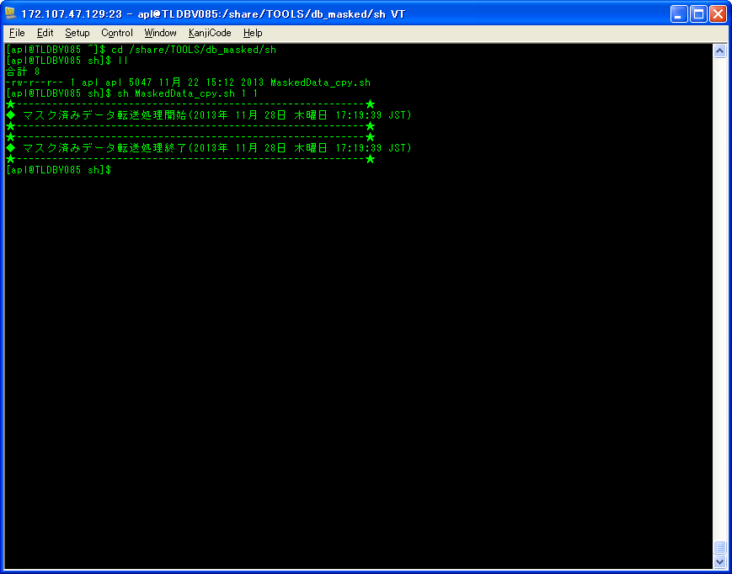
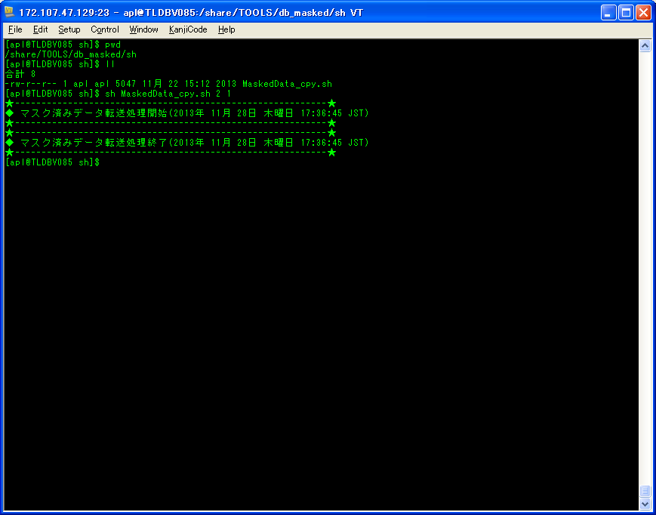

シェル実行後： |  | シェル実行後：
転送先フォルダー： | /ext/TDC_DMP/MASKDB/KJN/ASAITI | 転送先フォルダー： | /ext/TDC_DMP/MASKDB/KJN/SIMEGO




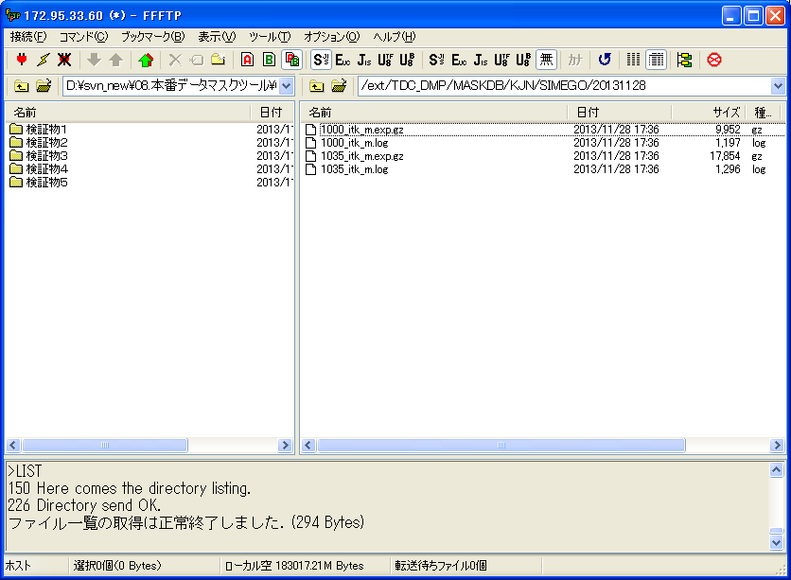

マスク済ファイルがあること
マスク済ファイルがあること

検証物６
シェル実行：
sh imp_MaskedData_KJ.sh
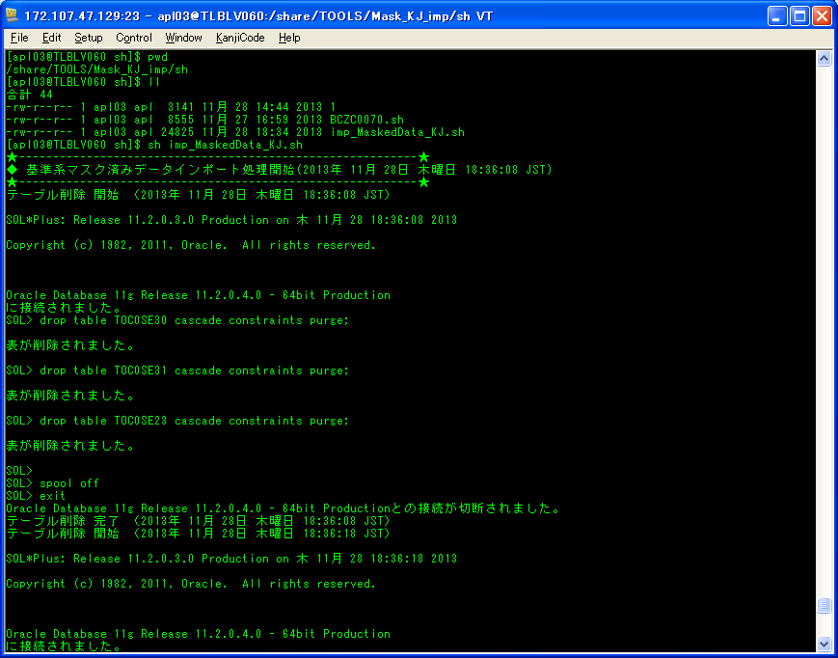

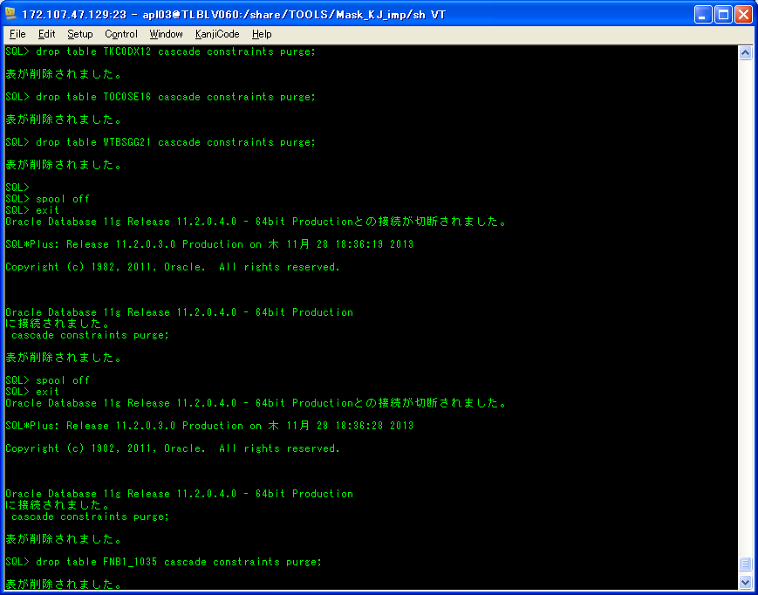

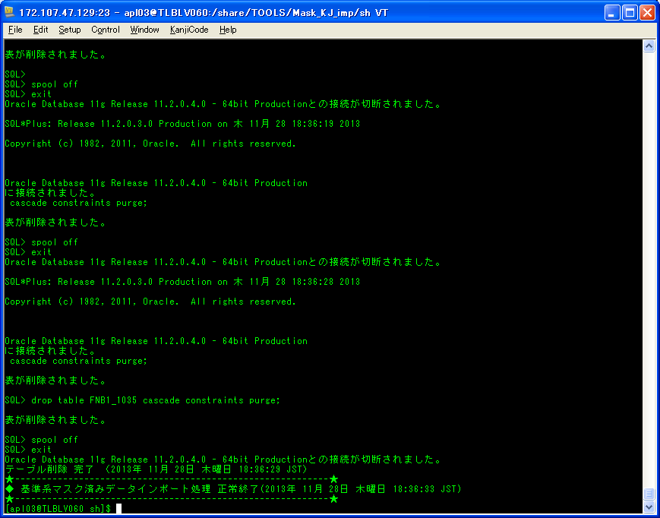

マスクツール実行前のテーブル |  |  |  | マスクツール実行後のテーブル
共通DB |  |  |  | 共通DB
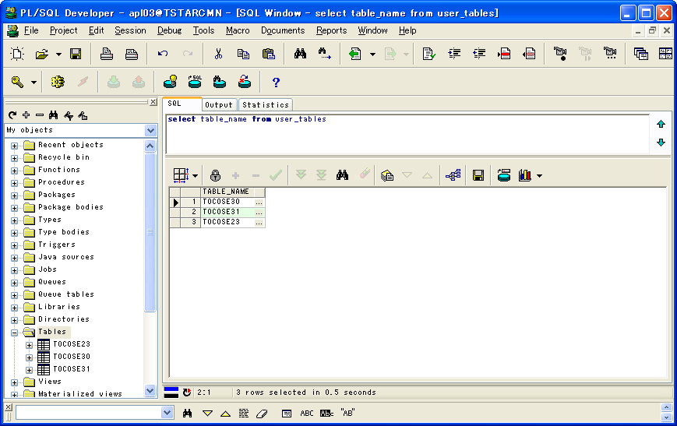


マスクツール実行前後のテーブル数が同じこと

テーブル：TOC0SE30のレコード |  |  |  | テーブル：TOC0SE30のレコード |  |  |  |  |  |  |  | マスク用のDB
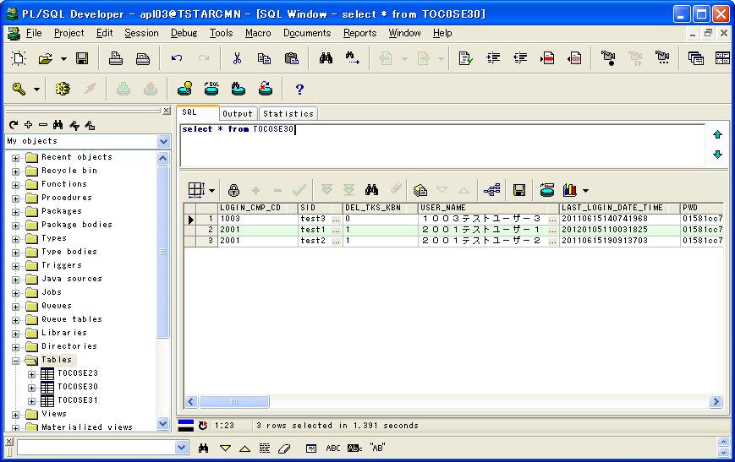

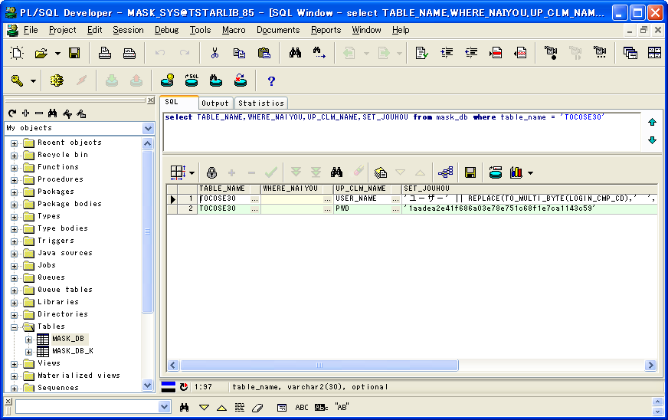

マスクツール実行前後のテーブル中のレコード数が同じこと

 |  |  |  |  |  |  |  | マスクツール実行前後の比較
 | 1 | 2 | 3 |  | 1 | 2 | 3 |  | 1 | 2 | 3 | テーブル：TOC0SE30のマスクルール
LOGIN_CMP_CD | 1003 | 2001 | 2001 | LOGIN_CMP_CD | 1003 | 2001 | 2001 | LOGIN_CMP_CD | TRUE | TRUE | TRUE |  | 1 | 2
SID | test3 | test1 | test2 | SID | test3 | test1 | test2 | SID | TRUE | TRUE | TRUE | TABLE_NAME | TOC0SE30 | TOC0SE30
DEL_TKS_KBN | 0 | 1 | 1 | DEL_TKS_KBN | 0 | 1 | 1 | DEL_TKS_KBN | TRUE | TRUE | TRUE | WHERE_NAIYOU
USER_NAME | １００３テストユーザー３ | ２００１テストユーザー１ | ２００１テストユーザー２ | USER_NAME | ユーザー１００３ | ユーザー２００１ | ユーザー２００１ | USER_NAME | FALSE | FALSE | FALSE | UP_CLM_NAME | USER_NAME | PWD
LAST_LOGIN_DATE_TIME | 20110615140741968 | 20120105110031825 | 20110615190913703 | LAST_LOGIN_DATE_TIME | 20110615140741968 | 20120105110031825 | 20110615190913703 | LAST_LOGIN_DATE_TIME | TRUE | TRUE | TRUE | SET_JOUHOU | 'ユーザー' || REPLACE(TO_MULTI_BYTE(LOGIN_CMP_CD),' ','○') | '1aadea2e41f686a03e78e751c68f1e7ca1143c59'
PWD | 01581cc7e673c333ee611d41294c57f1f905a925 | 01581cc7e673c333ee611d41294c57f1f905a925 | 01581cc7e673c333ee611d41294c57f1f905a925 | PWD | 1aadea2e41f686a03e78e751c68f1e7ca1143c59 | 1aadea2e41f686a03e78e751c68f1e7ca1143c59 | 1aadea2e41f686a03e78e751c68f1e7ca1143c59 | PWD | FALSE | FALSE | FALSE
PWD_HENKOU_DATE_TIME | 20110615140741966 | 20110615190853591 | 20110615190913638 | PWD_HENKOU_DATE_TIME | 20110615140741966 | 20110615190853591 | 20110615190913638 | PWD_HENKOU_DATE_TIME | TRUE | TRUE | TRUE
マスク用のデータが変換されたこと
PWD_ERR_KAISU | 0 | 0 | 0 | PWD_ERR_KAISU | 0 | 0 | 0 | PWD_ERR_KAISU | TRUE | TRUE | TRUE
USER_KBN | 1 | 1 | 1 | USER_KBN | 1 | 1 | 1 | USER_KBN | TRUE | TRUE | TRUE
SID_KANRI_KBN | 1 | 1 | 1 | SID_KANRI_KBN | 1 | 1 | 1 | SID_KANRI_KBN | TRUE | TRUE | TRUE
GYOMU_GRP_KANRI_KBN | 1 | 1 | 1 | GYOMU_GRP_KANRI_KBN | 1 | 1 | 1 | GYOMU_GRP_KANRI_KBN | TRUE | TRUE | TRUE
PWD_LOKD_STAT | 0 | 0 | 0 | PWD_LOKD_STAT | 0 | 0 | 0 | PWD_LOKD_STAT | TRUE | TRUE | TRUE
SID_VLD_DVS | 1 | 1 | 1 | SID_VLD_DVS | 1 | 1 | 1 | SID_VLD_DVS | TRUE | TRUE | TRUE
RBT_KBN |  |  |  | RBT_KBN |  |  |  | RBT_KBN | TRUE | TRUE | TRUE
O3W_PWD_LOKD_TIM |  |  |  | O3W_PWD_LOKD_TIM |  |  |  | O3W_PWD_LOKD_TIM | TRUE | TRUE | TRUE
O3W_PWD_CHN_DVS | 1 | 1 | 1 | O3W_PWD_CHN_DVS | 1 | 1 | 1 | O3W_PWD_CHN_DVS | TRUE | TRUE | TRUE
O3W_PWD_EXPR_END_DAT | 20140310 | 20140310 | 20140310 | O3W_PWD_EXPR_END_DAT | 20140310 | 20140310 | 20140310 | O3W_PWD_EXPR_END_DAT | TRUE | TRUE | TRUE
O3W_SID_EXPR_STR_DAT |  |  |  | O3W_SID_EXPR_STR_DAT |  |  |  | O3W_SID_EXPR_STR_DAT | TRUE | TRUE | TRUE
O3W_SID_EXPR_END_DAT |  |  |  | O3W_SID_EXPR_END_DAT |  |  |  | O3W_SID_EXPR_END_DAT | TRUE | TRUE | TRUE
O3W_PWD_INITZ_STAT | 0 | 0 | 0 | O3W_PWD_INITZ_STAT | 0 | 0 | 0 | O3W_PWD_INITZ_STAT | TRUE | TRUE | TRUE
O3W_SID_LOKD_DAT |  |  |  | O3W_SID_LOKD_DAT |  |  |  | O3W_SID_LOKD_DAT | TRUE | TRUE | TRUE
INSERT_DATE | 20110615140417 | 20110615190739 | 20110615190802 | INSERT_DATE | 20110615140417 | 20110615190739 | 20110615190802 | INSERT_DATE | TRUE | TRUE | TRUE
INSERT_USER_CD | 4999 | 4999 | 4999 | INSERT_USER_CD | 4999 | 4999 | 4999 | INSERT_USER_CD | TRUE | TRUE | TRUE
INSERT_USER_ID | test1 | test1 | test1 | INSERT_USER_ID | test1 | test1 | test1 | INSERT_USER_ID | TRUE | TRUE | TRUE
UPDATE_DATE | 20110615140417 | 20120106230904 | 20130725164023 | UPDATE_DATE | 20110615140417 | 20120106230904 | 20130725164023 | UPDATE_DATE | TRUE | TRUE | TRUE
UPDATE_USER_CD |  | 4999 | 4999 | UPDATE_USER_CD |  | 4999 | 4999 | UPDATE_USER_CD | TRUE | TRUE | TRUE
UPDATE_USER_ID |  | su | su | UPDATE_USER_ID |  | su | su | UPDATE_USER_ID | TRUE | TRUE | TRUE
UPD_DATE | 20110615140741 | 20120106230904 | 20130725164023 | UPD_DATE | 20110615140741 | 20120106230904 | 20130725164023 | UPD_DATE | TRUE | TRUE | TRUE
UPD_LOGIN_CMP_CD | 1003 | 4999 | 4999 | UPD_LOGIN_CMP_CD | 1003 | 4999 | 4999 | UPD_LOGIN_CMP_CD | TRUE | TRUE | TRUE
UPD_SID | test3 | su | su | UPD_SID | test3 | su | su | UPD_SID | TRUE | TRUE | TRUE
UPD_PGMID | O3WOSM | MSEE1202 | MSEE1202 | UPD_PGMID | O3WOSM | MSEE1202 | MSEE1202 | UPD_PGMID | TRUE | TRUE | TRUE
TXRX_KBN | 1 | 1 | 1 | TXRX_KBN | 1 | 1 | 1 | TXRX_KBN | TRUE | TRUE | TRUE
DEF_PRINT_ID_TXP | PRT1 | PRT1 | PRT1 | DEF_PRINT_ID_TXP | PRT1 | PRT1 | PRT1 | DEF_PRINT_ID_TXP | TRUE | TRUE | TRUE
DEF_PRINT_ID_RXP |  |  |  | DEF_PRINT_ID_RXP |  |  |  | DEF_PRINT_ID_RXP | TRUE | TRUE | TRUE
NRI_DML_SOUSA_KENGEN |  |  |  | NRI_DML_SOUSA_KENGEN |  |  |  | NRI_DML_SOUSA_KENGEN | TRUE | TRUE | TRUE

テーブル：TOC0SE31のレコード |  |  |  | テーブル：TOC0SE31のレコード |  |  |  |  |  |  |  | マスク用のDB
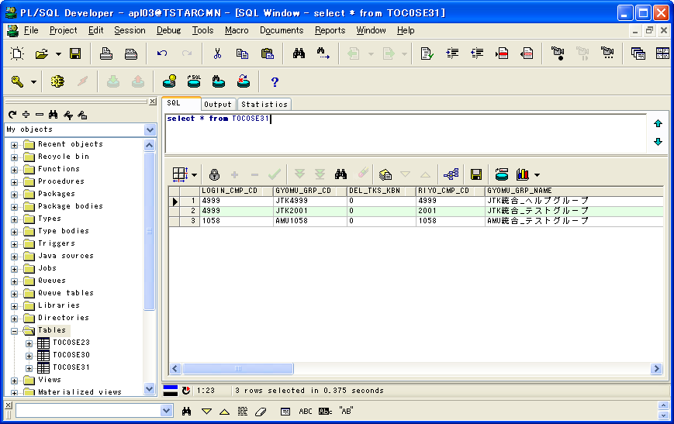
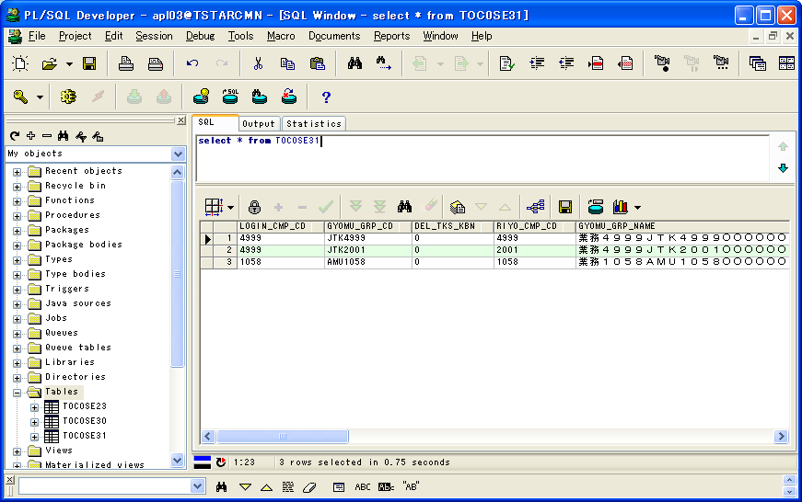
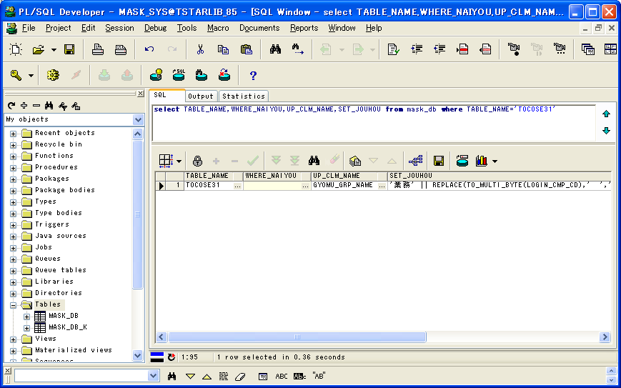

マスクツール実行前後のテーブル中のレコード数が同じこと

 |  |  |  |  |  |  |  | マスクツール実行前後の比較 |  |  |  | テーブル：TOC0SE31のマスクルール
 | 1 | 2 | 3 |  | 1 | 2 | 3 |  | 1 | 2 | 3 |  | 1
LOGIN_CMP_CD | 4999 | 4999 | 1058 | LOGIN_CMP_CD | 4999 | 4999 | 1058 | LOGIN_CMP_CD | TRUE | TRUE | TRUE | TABLE_NAME | TOC0SE31
GYOMU_GRP_CD | JTK4999 | JTK2001 | AMU1058 | GYOMU_GRP_CD | JTK4999 | JTK2001 | AMU1058 | GYOMU_GRP_CD | TRUE | TRUE | TRUE | WHERE_NAIYOU
DEL_TKS_KBN | 0 | 0 | 0 | DEL_TKS_KBN | 0 | 0 | 0 | DEL_TKS_KBN | TRUE | TRUE | TRUE | UP_CLM_NAME | GYOMU_GRP_NAME
RIYO_CMP_CD | 4999 | 2001 | 1058 | RIYO_CMP_CD | 4999 | 2001 | 1058 | RIYO_CMP_CD | TRUE | TRUE | TRUE | SET_JOUHOU | '業務' || REPLACE(TO_MULTI_BYTE(LOGIN_CMP_CD),' ','○') || REPLACE(TO_MULTI_BYTE(GYOMU_GRP_CD),' ','○') || '○○○○'
GYOMU_GRP_NAME | JTK統合_ヘルプグループ | JTK統合_テストグループ | AMU統合_テストグループ | GYOMU_GRP_NAME | 業務４９９９ＪＴＫ４９９９○○○○○○○ | 業務４９９９ＪＴＫ２００１○○○○○○○ | 業務１０５８ＡＭＵ１０５８○○○○○○○ | GYOMU_GRP_NAME | FALSE | FALSE | FALSE
MENU_RIYOU_KBN | 1 | 1 | 1 | MENU_RIYOU_KBN | 1 | 1 | 1 | MENU_RIYOU_KBN | TRUE | TRUE | TRUE
GYOMU_TASK_RIYOU_KBN | 1 | 1 | 1 | GYOMU_TASK_RIYOU_KBN | 1 | 1 | 1 | GYOMU_TASK_RIYOU_KBN | TRUE | TRUE | TRUE
マスク用のデータが変換されたこと
REP_RIYOU_KBN | 1 | 1 | 1 | REP_RIYOU_KBN | 1 | 1 | 1 | REP_RIYOU_KBN | TRUE | TRUE | TRUE
INSERT_DATE | 2011/01/11 17:54:57 | 2011/01/11 18:00:13 | 2011/01/12 16:00:58 | INSERT_DATE | 2011/01/11 17:54:57 | 2011/01/11 18:00:13 | 2011/01/12 16:00:58 | INSERT_DATE | TRUE | TRUE | TRUE
INSERT_USER_CD | 4999 | 4999 | 1058 | INSERT_USER_CD | 4999 | 4999 | 1058 | INSERT_USER_CD | TRUE | TRUE | TRUE
INSERT_USER_ID | su | su | su | INSERT_USER_ID | su | su | su | INSERT_USER_ID | TRUE | TRUE | TRUE
UPDATE_DATE | 2011/01/11 17:54:57 | 2011/01/11 18:00:13 | 2011/01/12 17:40:23 | UPDATE_DATE | 2011/01/11 17:54:57 | 2011/01/11 18:00:13 | 2011/01/12 17:40:23 | UPDATE_DATE | TRUE | TRUE | TRUE
UPDATE_USER_CD |  |  | 1058 | UPDATE_USER_CD |  |  | 1058 | UPDATE_USER_CD | TRUE | TRUE | TRUE
UPDATE_USER_ID |  |  | su | UPDATE_USER_ID |  |  | su | UPDATE_USER_ID | TRUE | TRUE | TRUE
UPD_DATE | 2011/01/11 17:54:57 | 2011/01/11 18:00:13 | 2011/01/12 17:40:23 | UPD_DATE | 2011/01/11 17:54:57 | 2011/01/11 18:00:13 | 2011/01/12 17:40:23 | UPD_DATE | TRUE | TRUE | TRUE
UPD_LOGIN_CMP_CD | 4999 | 4999 | 1058 | UPD_LOGIN_CMP_CD | 4999 | 4999 | 1058 | UPD_LOGIN_CMP_CD | TRUE | TRUE | TRUE
UPD_SID | su | su | su | UPD_SID | su | su | su | UPD_SID | TRUE | TRUE | TRUE
UPD_PGMID | TIC0SE31 | TIC0SE31 | MSEE1703 | UPD_PGMID | TIC0SE31 | TIC0SE31 | MSEE1703 | UPD_PGMID | TRUE | TRUE | TRUE
PTF_RIYOU_KBN | 0 | 0 | 0 | PTF_RIYOU_KBN | 0 | 0 | 0 | PTF_RIYOU_KBN | TRUE | TRUE | TRUE
TXRX_KBN | 1 | 1 | 1 | TXRX_KBN | 1 | 1 | 1 | TXRX_KBN | TRUE | TRUE | TRUE

テーブル：TOC0SE23のレコード |  |  |  | テーブル：TOC0SE23のレコード |  |  |  |  |  |  |  | マスク用のDB
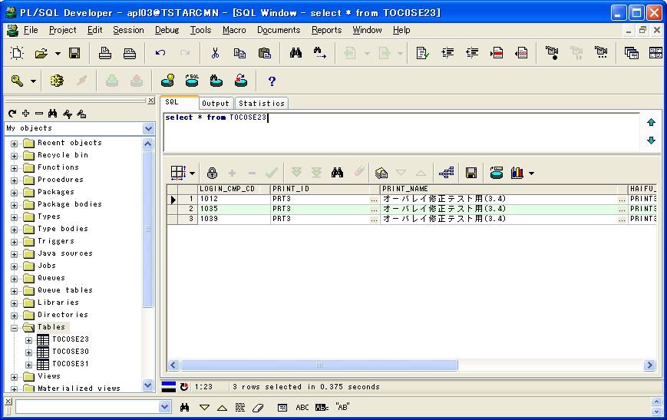

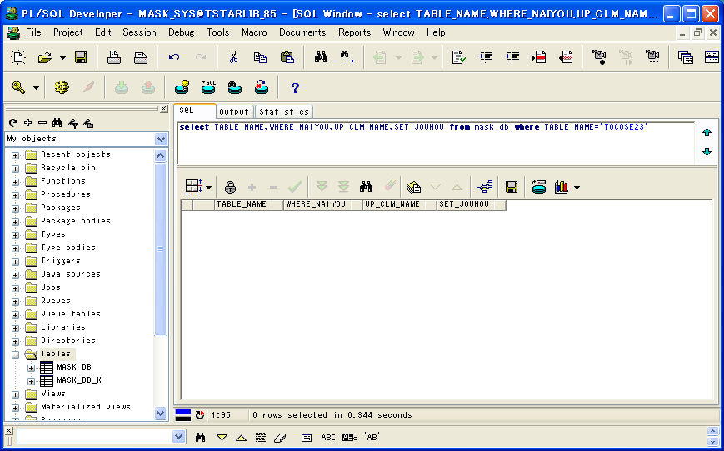

マスクツール実行前後のテーブル中のレコード数が同じこと

マスク対象以外のテーブルの場合、データが変換しないこと
 |  |  |  |  |  |  |  | マスクツール実行前後の比較
 | 1 | 2 | 3 |  | 1 | 2 | 3 |  | 1 | 2 | 3
LOGIN_CMP_CD | 1012 | 1035 | 1039 | LOGIN_CMP_CD | 1012 | 1035 | 1039 | LOGIN_CMP_CD | TRUE | TRUE | TRUE
PRINT_ID | PRT3 | PRT3 | PRT3 | PRINT_ID | PRT3 | PRT3 | PRT3 | PRINT_ID | TRUE | TRUE | TRUE
PRINT_NAME | オーバレイ修正テスト用(3.4） | オーバレイ修正テスト用(3.4） | オーバレイ修正テスト用(3.4） | PRINT_NAME | オーバレイ修正テスト用(3.4） | オーバレイ修正テスト用(3.4） | オーバレイ修正テスト用(3.4） | PRINT_NAME | TRUE | TRUE | TRUE
HAIFU_CD | PRINT3 | PRINT3 | PRINT3 | HAIFU_CD | PRINT3 | PRINT3 | PRINT3 | HAIFU_CD | TRUE | TRUE | TRUE
UPD_DATE | 2010/01/29 | 2010/01/29 | 2010/01/29 | UPD_DATE | 2010/01/29 | 2010/01/29 | 2010/01/29 | UPD_DATE | TRUE | TRUE | TRUE
UPD_LOGIN_CMP_CD |  |  |  | UPD_LOGIN_CMP_CD |  |  |  | UPD_LOGIN_CMP_CD | TRUE | TRUE | TRUE
UPD_SID |  |  |  | UPD_SID |  |  |  | UPD_SID | TRUE | TRUE | TRUE
UPD_PGMID |  |  |  | UPD_PGMID |  |  |  | UPD_PGMID | TRUE | TRUE | TRUE
TXRX_KBN | 1 | 1 | 1 | TXRX_KBN | 1 | 1 | 1 | TXRX_KBN | TRUE | TRUE | TRUE

委託DB |  |  |  | 委託DB
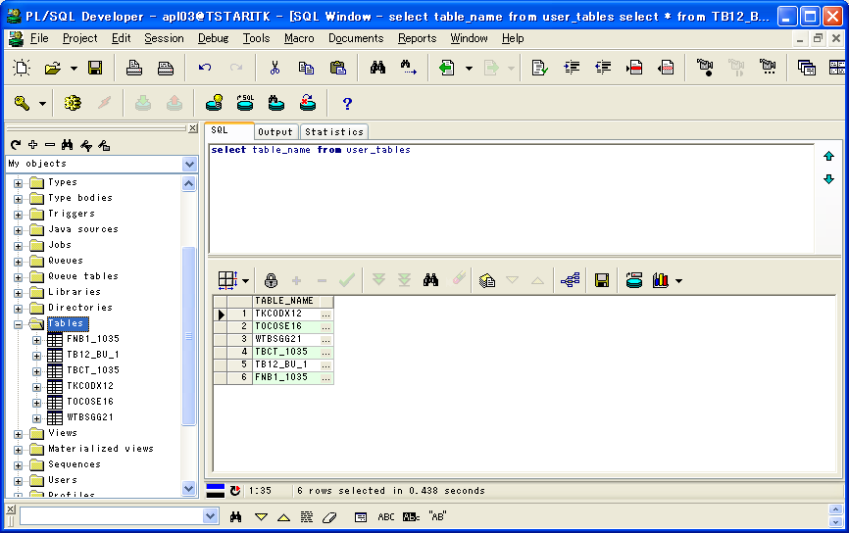
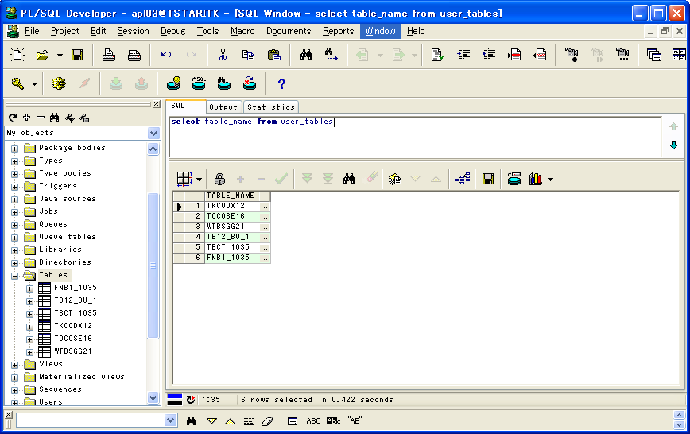

マスクツール実行前後のテーブル数が同じこと

テーブル：TKC0DX12のレコード |  |  |  | テーブル：TKC0DX12のレコード |  |  |  |  |  |  |  | マスク用のDB
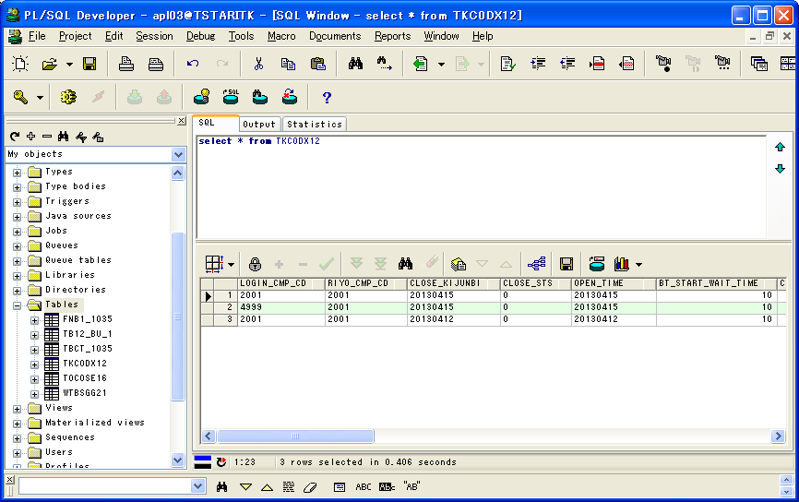
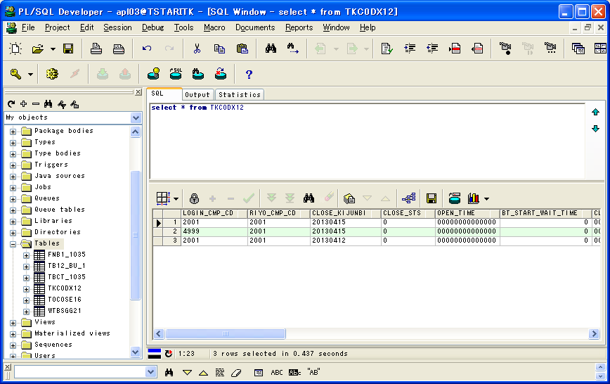
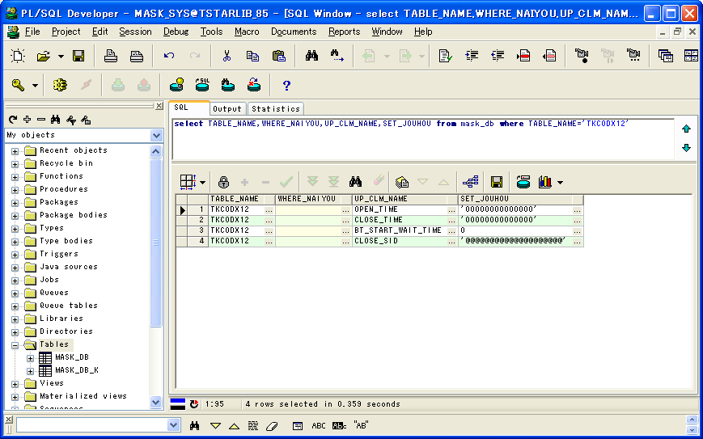

マスクツール実行前後のテーブル中のレコード数が同じこと

 |  |  |  |  |  |  |  | マスクツール実行前後の比較 |  |  |  | テーブル：TKC0DX12のマスクルール
 | 1 | 2 | 3 |  | 1 | 2 | 3 |  | 1 | 2 | 3 |  | 1 | 2 | 3 | 4
LOGIN_CMP_CD | 2001 | 4999 | 2001 | LOGIN_CMP_CD | 2001 | 4999 | 2001 | LOGIN_CMP_CD | TRUE | TRUE | TRUE | TABLE_NAME | TKC0DX12 | TKC0DX12 | TKC0DX12 | TKC0DX12
RIYO_CMP_CD | 2001 | 2001 | 2001 | RIYO_CMP_CD | 2001 | 2001 | 2001 | RIYO_CMP_CD | TRUE | TRUE | TRUE | WHERE_NAIYOU
CLOSE_KIJUNBI | 20130415 | 20130415 | 20130412 | CLOSE_KIJUNBI | 20130415 | 20130415 | 20130412 | CLOSE_KIJUNBI | TRUE | TRUE | TRUE | UP_CLM_NAME | OPEN_TIME | CLOSE_TIME | BT_START_WAIT_TIME | CLOSE_SID
CLOSE_STS | 0 | 0 | 0 | CLOSE_STS | 0 | 0 | 0 | CLOSE_STS | TRUE | TRUE | TRUE | SET_JOUHOU | '00000000000000' | '00000000000000' | 0 | '@@@@@@@@@@@@@@@@@@@@'
OPEN_TIME | 20130415 | 20130415 | 20130412 | OPEN_TIME | 00000000000000 | 00000000000000 | 00000000000000 | OPEN_TIME | FALSE | FALSE | FALSE
BT_START_WAIT_TIME | 10 | 10 | 10 | BT_START_WAIT_TIME | 0 | 0 | 0 | BT_START_WAIT_TIME | FALSE | FALSE | FALSE
CLOSE_TIME |  |  |  | CLOSE_TIME | 00000000000000 | 00000000000000 | 00000000000000 | CLOSE_TIME | FALSE | FALSE | FALSE
CLOSE_LOGIN_CMP_CD |  |  |  | CLOSE_LOGIN_CMP_CD |  |  |  | CLOSE_LOGIN_CMP_CD | TRUE | TRUE | TRUE
マスク用のデータが変換されたこと
CLOSE_SID |  |  |  | CLOSE_SID | @@@@@@@@@@@@@@@@@@@@ | @@@@@@@@@@@@@@@@@@@@ | @@@@@@@@@@@@@@@@@@@@ | CLOSE_SID | FALSE | FALSE | FALSE
UPD_DATE | 2010/06/22 10:54:35 | 2010/06/22 10:54:35 | 2010/06/22 10:54:35 | UPD_DATE | 2010/06/22 10:54:35 | 2010/06/22 10:54:35 | 2010/06/22 10:54:35 | UPD_DATE | TRUE | TRUE | TRUE
UPD_LOGIN_CMP_CD |  |  |  | UPD_LOGIN_CMP_CD |  |  |  | UPD_LOGIN_CMP_CD | TRUE | TRUE | TRUE
UPD_SID |  |  |  | UPD_SID |  |  |  | UPD_SID | TRUE | TRUE | TRUE
UPD_PGMID |  |  |  | UPD_PGMID |  |  |  | UPD_PGMID | TRUE | TRUE | TRUE

テーブル：TOC0SE16のレコード |  |  |  | テーブル：TOC0SE16のレコード |  |  |  |  |  |  |  | マスク用のDB
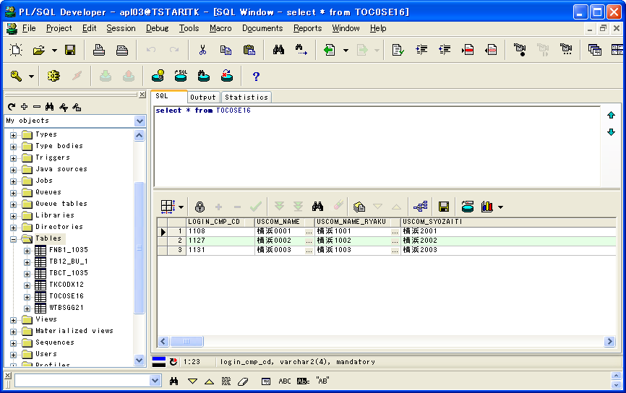
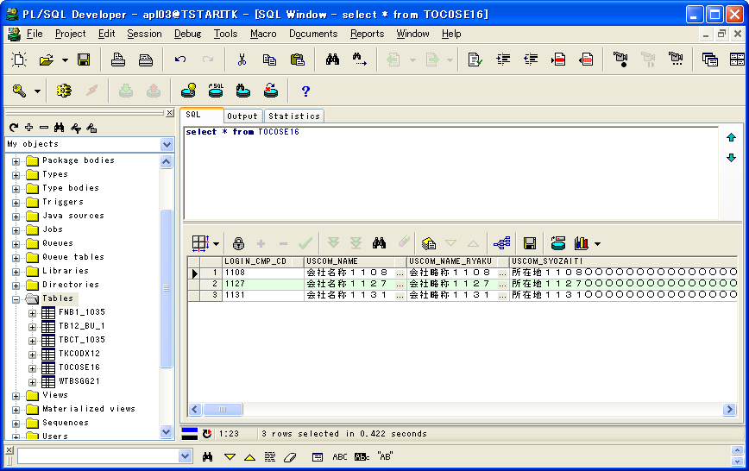
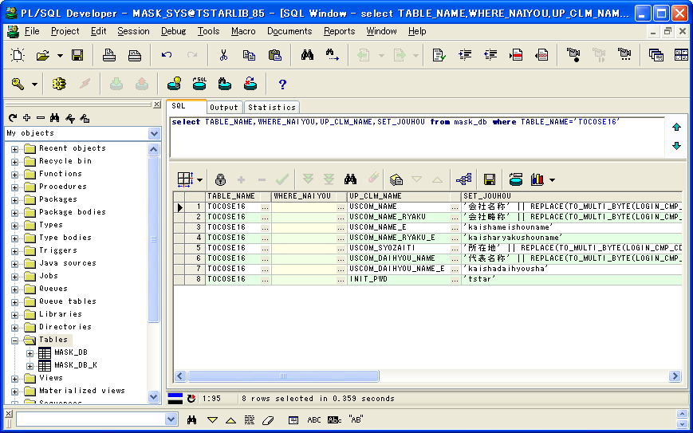

マスクツール実行前後のテーブル中のレコード数が同じこと

 |  |  |  |  |  |  |  | マスクツール実行前後の比較 |  |  |  | テーブル：TOC0SE16のマスクルール
 | 1 | 2 | 3 |  | 1 | 2 | 3 |  | 1 | 2 | 3 |  | 1 | 2 | 3 | 4 | 5 | 6 | 7 | 8
LOGIN_CMP_CD | 1108 | 1127 | 1131 | LOGIN_CMP_CD | 1108 | 1127 | 1131 | LOGIN_CMP_CD | TRUE | TRUE | TRUE | TABLE_NAME | TOC0SE16 | TOC0SE16 | TOC0SE16 | TOC0SE16 | TOC0SE16 | TOC0SE16 | TOC0SE16 | TOC0SE16
USCOM_NAME | 横浜0001 | 横浜0002 | 横浜0003 | USCOM_NAME | 会社名称１１０８ | 会社名称１１２７ | 会社名称１１３１ | USCOM_NAME | FALSE | FALSE | FALSE | WHERE_NAIYOU
USCOM_NAME_RYAKU | 横浜1001 | 横浜1002 | 横浜1003 | USCOM_NAME_RYAKU | 会社略称１１０８ | 会社略称１１２７ | 会社略称１１３１ | USCOM_NAME_RYAKU | FALSE | FALSE | FALSE | UP_CLM_NAME | USCOM_NAME | USCOM_NAME_RYAKU | USCOM_NAME_E | USCOM_NAME_RYAKU_E | USCOM_SYOZAITI | USCOM_DAIHYOU_NAME | USCOM_DAIHYOU_NAME_E | INIT_PWD
USCOM_SYOZAITI | 横浜2001 | 横浜2002 | 横浜2003 | USCOM_SYOZAITI | 所在地１１０８○○○○○○○○○○○○○○○○○○○○○○○○○○○○○○○○○○○○○○○○○○○ | 所在地１１２７○○○○○○○○○○○○○○○○○○○○○○○○○○○○○○○○○○○○○○○○○○○ | 所在地１１３１○○○○○○○○○○○○○○○○○○○○○○○○○○○○○○○○○○○○○○○○○○○ | USCOM_SYOZAITI | FALSE | FALSE | FALSE | SET_JOUHOU | '会社名称' || REPLACE(TO_MULTI_BYTE(LOGIN_CMP_CD),' ','○') | '会社略称' || REPLACE(TO_MULTI_BYTE(LOGIN_CMP_CD),' ','○') | 'kaishameishouname' | 'kaisharyakushouname' | '所在地' || REPLACE(TO_MULTI_BYTE(LOGIN_CMP_CD),' ','○') || '○○○○○○○○○○○○○○○○○○○○○○○○○○○○○○○○○○○○○○○○○○○' | '代表名称' || REPLACE(TO_MULTI_BYTE(LOGIN_CMP_CD),' ','○') | 'kaishadaihyousha' | 'tstar'
MAX_USER_ID_KENSU | 99 | 99 | 99 | MAX_USER_ID_KENSU | 99 | 99 | 99 | MAX_USER_ID_KENSU | TRUE | TRUE | TRUE
TIME_OUT_JIKAN | 999 | 999 | 999 | TIME_OUT_JIKAN | 999 | 999 | 999 | TIME_OUT_JIKAN | TRUE | TRUE | TRUE
MAX_SYOKAI_KENSU | 300 | 300 | 300 | MAX_SYOKAI_KENSU | 300 | 300 | 300 | MAX_SYOKAI_KENSU | TRUE | TRUE | TRUE
INIT_PWD | 123456 | 123457 | 123458 | INIT_PWD | tstar | tstar | tstar | INIT_PWD | FALSE | FALSE | FALSE
マスク用のデータが変換されたこと
PWD_JUFUKU_CHK_KBN | 0 | 0 | 0 | PWD_JUFUKU_CHK_KBN | 0 | 0 | 0 | PWD_JUFUKU_CHK_KBN | TRUE | TRUE | TRUE
PWD_YUKOU_KIKAN | 999 | 999 | 999 | PWD_YUKOU_KIKAN | 999 | 999 | 999 | PWD_YUKOU_KIKAN | TRUE | TRUE | TRUE
PWD_MOJI_CHK_KBN | 0 | 0 | 0 | PWD_MOJI_CHK_KBN | 0 | 0 | 0 | PWD_MOJI_CHK_KBN | TRUE | TRUE | TRUE
PWD_ERROK_KAISU | 99 | 99 | 99 | PWD_ERROK_KAISU | 99 | 99 | 99 | PWD_ERROK_KAISU | TRUE | TRUE | TRUE
MIN_PWD_MOJISU | 1 | 1 | 1 | MIN_PWD_MOJISU | 1 | 1 | 1 | MIN_PWD_MOJISU | TRUE | TRUE | TRUE
MAX_PWD_MOJISU | 20 | 20 | 20 | MAX_PWD_MOJISU | 20 | 20 | 20 | MAX_PWD_MOJISU | TRUE | TRUE | TRUE
PWD_MOJI_KBN | 000 | 000 | 000 | PWD_MOJI_KBN | 000 | 000 | 000 | PWD_MOJI_KBN | TRUE | TRUE | TRUE
PWD_EIMOJI_OMOJI_KBN | 0 | 0 | 0 | PWD_EIMOJI_OMOJI_KBN | 0 | 0 | 0 | PWD_EIMOJI_OMOJI_KBN | TRUE | TRUE | TRUE
PAST_PWD_SEDAISU | -1 | -1 | -1 | PAST_PWD_SEDAISU | -1 | -1 | -1 | PAST_PWD_SEDAISU | TRUE | TRUE | TRUE
MIN_O3W_PWD_LK_TIME | -1 | -1 | -1 | MIN_O3W_PWD_LK_TIME | -1 | -1 | -1 | MIN_O3W_PWD_LK_TIME | TRUE | TRUE | TRUE
O3W_PWD_WARN_TIME | -1 | -1 | -1 | O3W_PWD_WARN_TIME | -1 | -1 | -1 | O3W_PWD_WARN_TIME | TRUE | TRUE | TRUE
MAX_KLOG_KIKAN | 60 | 60 | 60 | MAX_KLOG_KIKAN | 60 | 60 | 60 | MAX_KLOG_KIKAN | TRUE | TRUE | TRUE
MAX_GLOG_KIKAN | 3 | 3 | 3 | MAX_GLOG_KIKAN | 3 | 3 | 3 | MAX_GLOG_KIKAN | TRUE | TRUE | TRUE
BT_START_WAIT_TIME | 30 | 30 | 30 | BT_START_WAIT_TIME | 30 | 30 | 30 | BT_START_WAIT_TIME | TRUE | TRUE | TRUE
GYOMU_KEITAI_KBN | 1 | 1 | 1 | GYOMU_KEITAI_KBN | 1 | 1 | 1 | GYOMU_KEITAI_KBN | TRUE | TRUE | TRUE
ITK_CMP_CD | 108 | 127 | 131 | ITK_CMP_CD | 108 | 127 | 131 | ITK_CMP_CD | TRUE | TRUE | TRUE
JTK_BNK_CD |  |  |  | JTK_BNK_CD |  |  |  | JTK_BNK_CD | TRUE | TRUE | TRUE
UPD_DATE | 2009/03/04 14:36:36 | 2009/06/01 18:26:57 | 2008/10/31 21:01:07 | UPD_DATE | 2009/03/04 14:36:36 | 2009/06/01 18:26:57 | 2008/10/31 21:01:07 | UPD_DATE | TRUE | TRUE | TRUE
UPD_LOGIN_CMP_CD | 4999 | 4999 | 4999 | UPD_LOGIN_CMP_CD | 4999 | 4999 | 4999 | UPD_LOGIN_CMP_CD | TRUE | TRUE | TRUE
UPD_SID |  |  |  | UPD_SID |  |  |  | UPD_SID | TRUE | TRUE | TRUE
UPD_PGMID |  |  |  | UPD_PGMID |  |  |  | UPD_PGMID | TRUE | TRUE | TRUE
MAX_GLOG_KIKAN_RX | 14 | 14 | 14 | MAX_GLOG_KIKAN_RX | 14 | 14 | 14 | MAX_GLOG_KIKAN_RX | TRUE | TRUE | TRUE
PATTERN_KBN | 1 | 1 | 1 | PATTERN_KBN | 1 | 1 | 1 | PATTERN_KBN | TRUE | TRUE | TRUE
OLD_ITAKCD | LY | M5 | MB | OLD_ITAKCD | LY | M5 | MB | OLD_ITAKCD | TRUE | TRUE | TRUE
RX_REP_FMT |  |  |  | RX_REP_FMT |  |  |  | RX_REP_FMT | TRUE | TRUE | TRUE
GYOMU_DATA_KIKAN_RX | 13 | 13 | 13 | GYOMU_DATA_KIKAN_RX | 13 | 13 | 13 | GYOMU_DATA_KIKAN_RX | TRUE | TRUE | TRUE
SYNTAX_DATA_KIKAN_D | 30 | 30 | 30 | SYNTAX_DATA_KIKAN_D | 30 | 30 | 30 | SYNTAX_DATA_KIKAN_D | TRUE | TRUE | TRUE
SYNTAX_DATA_KIKAN_M | 13 | 13 | 13 | SYNTAX_DATA_KIKAN_M | 13 | 13 | 13 | SYNTAX_DATA_KIKAN_M | TRUE | TRUE | TRUE
UNYO_DATA_KIKAN | 13 | 13 | 13 | UNYO_DATA_KIKAN | 13 | 13 | 13 | UNYO_DATA_KIKAN | TRUE | TRUE | TRUE
SHINTK_UPD_MODE_KBN | 2 | 2 | 2 | SHINTK_UPD_MODE_KBN | 2 | 2 | 2 | SHINTK_UPD_MODE_KBN | TRUE | TRUE | TRUE
USCOM_NAME_E | A00001 | A00002 | A00003 | USCOM_NAME_E | kaishameishouname | kaishameishouname | kaishameishouname | USCOM_NAME_E | FALSE | FALSE | FALSE
USCOM_NAME_RYAKU_E | B00001 | B00002 | B00003 | USCOM_NAME_RYAKU_E | kaisharyakushouname | kaisharyakushouname | kaisharyakushouname | USCOM_NAME_RYAKU_E | FALSE | FALSE | FALSE
USCOM_SYOZAITI_E |  |  |  | USCOM_SYOZAITI_E |  |  |  | USCOM_SYOZAITI_E | TRUE | TRUE | TRUE
USCOM_DAIHYOU_NAME | C00001 | C00002 | C00003 | USCOM_DAIHYOU_NAME | 代表名称１１０８ | 代表名称１１２７ | 代表名称１１３１ | USCOM_DAIHYOU_NAME | FALSE | FALSE | FALSE
USCOM_DAIHYOU_NAME_E | D00001 | D00002 | D00003 | USCOM_DAIHYOU_NAME_E | kaishadaihyousha | kaishadaihyousha | kaishadaihyousha | USCOM_DAIHYOU_NAME_E | FALSE | FALSE | FALSE
KAKUTEI_TKS_KANOU_YMD | 0 | 0 | 0 | KAKUTEI_TKS_KANOU_YMD | 0 | 0 | 0 | KAKUTEI_TKS_KANOU_YMD | TRUE | TRUE | TRUE
UNYO_TRHK_DATA_KIKAN_RX | 120 | 120 | 120 | UNYO_TRHK_DATA_KIKAN_RX | 120 | 120 | 120 | UNYO_TRHK_DATA_KIKAN_RX | TRUE | TRUE | TRUE
UNYO_ZNDK_DATA_KIKAN_RX | 60 | 60 | 60 | UNYO_ZNDK_DATA_KIKAN_RX | 60 | 60 | 60 | UNYO_ZNDK_DATA_KIKAN_RX | TRUE | TRUE | TRUE
UNYO_MEG_DATA_KIKAN_RX | 13 | 13 | 13 | UNYO_MEG_DATA_KIKAN_RX | 13 | 13 | 13 | UNYO_MEG_DATA_KIKAN_RX | TRUE | TRUE | TRUE
UNYO_SK_DATA_KIKAN_RX | 24 | 24 | 24 | UNYO_SK_DATA_KIKAN_RX | 24 | 24 | 24 | UNYO_SK_DATA_KIKAN_RX | TRUE | TRUE | TRUE
DEL_GLOG_KIKAN_RX | 14 | 14 | 14 | DEL_GLOG_KIKAN_RX | 14 | 14 | 14 | DEL_GLOG_KIKAN_RX | TRUE | TRUE | TRUE
TMONO_KEIYU_KBN | 0 | 0 | 0 | TMONO_KEIYU_KBN | 0 | 0 | 0 | TMONO_KEIYU_KBN | TRUE | TRUE | TRUE

テーブル：WTBSGG21のレコード |  |  |  | テーブル：WTBSGG21のレコード |  |  |  |  |  |  |  | マスク用のDB
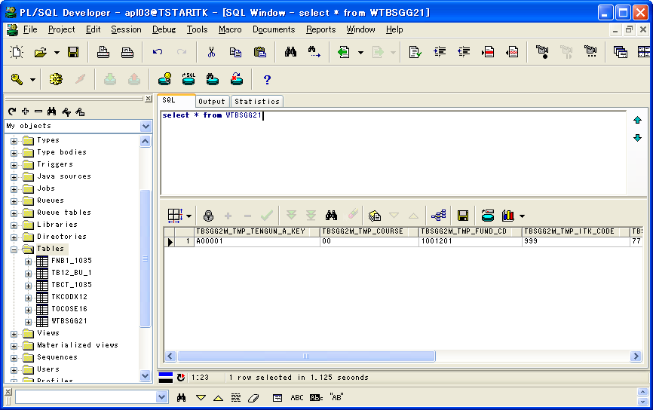
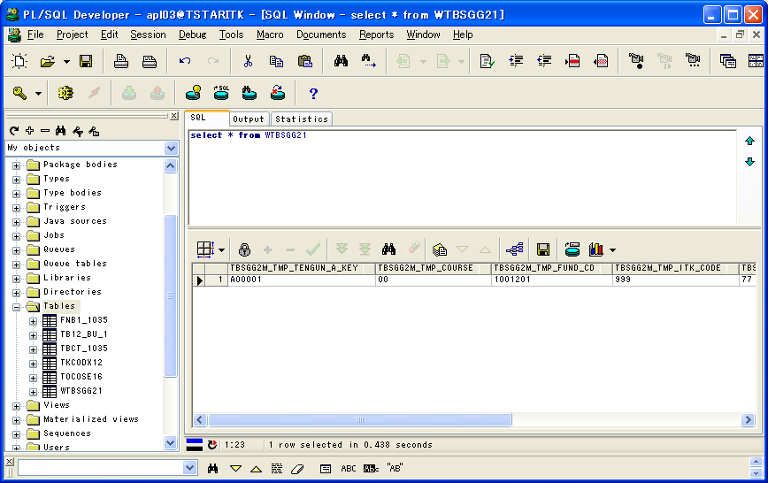


マスクツール実行前後のテーブル中のレコード数が同じこと

マスク対象以外のテーブルの場合、データが変換しないこと
 |  |  |  |  |  |  |  | マスクツール実行前後の比較
 | 1 |  |  |  | 1 |  |  |  | 1
TBSGG2M_TMP_TENGUN_A_KEY | A00001 |  |  | TBSGG2M_TMP_TENGUN_A_KEY | A00001 |  |  | TBSGG2M_TMP_TENGUN_A_KEY | TRUE
TBSGG2M_TMP_COURSE | 00 |  |  | TBSGG2M_TMP_COURSE | 00 |  |  | TBSGG2M_TMP_COURSE | TRUE
TBSGG2M_TMP_FUND_CD | 1001201 |  |  | TBSGG2M_TMP_FUND_CD | 1001201 |  |  | TBSGG2M_TMP_FUND_CD | TRUE
TBSGG2M_TMP_ITK_CODE | 999 |  |  | TBSGG2M_TMP_ITK_CODE | 999 |  |  | TBSGG2M_TMP_ITK_CODE | TRUE
TBSGG2M_TMP_JTK_CODE | 77 |  |  | TBSGG2M_TMP_JTK_CODE | 77 |  |  | TBSGG2M_TMP_JTK_CODE | TRUE
TBSGG2M_TMP_ICHIGEN_KBN | 0 |  |  | TBSGG2M_TMP_ICHIGEN_KBN | 0 |  |  | TBSGG2M_TMP_ICHIGEN_KBN | TRUE

テーブル：TBCT_1035のレコード |  |  |  | テーブル：TBCT_1035のレコード |  |  |  |  |  |  |  | マスク用のDB




マスクツール実行前後のテーブル中のレコード数が同じこと

 |  |  |  |  |  |  |  | マスクツール実行前後の比較 |  |  |  | テーブル：TBCT％のマスクルール
 | 1 | 2 | 3 |  | 1 | 2 | 3 |  | 1 | 2 | 3 |  | 1 | 2 | 3 | 4
TBCT_UPD_DATE | 2011/06/18 14:41:34 | 2011/06/18 14:41:34 | 2011/06/18 14:41:34 | TBCT_UPD_DATE | 2011/06/18 14:41:34 | 2011/06/18 14:41:34 | 2011/06/18 14:41:34 | TBCT_UPD_DATE | TRUE | TRUE | TRUE | TABLE_NAME | TBCT | TBCT | TBCT | TBCT
TBCT_TENGUN_A_KEY | 035062 | 035063 | 035064 | TBCT_TENGUN_A_KEY | 035062 | 035063 | 035064 | TBCT_TENGUN_A_KEY | TRUE | TRUE | TRUE | WHERE_NAIYOU
TBCT_FUND_CD | 130406 | 130407 | 130408 | TBCT_FUND_CD | 130406 | 130407 | 130408 | TBCT_FUND_CD | TRUE | TRUE | TRUE | UP_CLM_NAME | TBCT_FND_MEI_SEISIK_KANJI | TBCT_FND_MEI_AISYOU | TBCT_FUND_SALPH | TBCT_NIKKEI_FUND_NAME
TBCT_TEKIYO_FROM | 0 | 0 | 0 | TBCT_TEKIYO_FROM | 0 | 0 | 0 | TBCT_TEKIYO_FROM | TRUE | TRUE | TRUE | SET_JOUHOU | '正式' || REPLACE(TO_MULTI_BYTE(SUBSTR(TBCT_TENGUN_A_KEY,1,3)),' ','○') || REPLACE(TO_MULTI_BYTE(TBCT_FUND_CD),' ','○') || '○○○○○○○○○○○○○○○○○○○○○○○○○○○○○○○○○○○○○○○○○○○○○○○○○○○○○○○○○○' | '愛称' || REPLACE(TO_MULTI_BYTE(SUBSTR(TBCT_TENGUN_A_KEY,1,3)),' ','○') || REPLACE(TO_MULTI_BYTE(TBCT_FUND_CD),' ','○') || '○○○○○○○○○○○○○○○○○○○○○○○○○○○○○○○○○○○○○○' | 'ｾｲｼｷ' || REPLACE(SUBSTR(TBCT_TENGUN_A_KEY,1,3),' ','@') || REPLACE(TBCT_FUND_CD,' ','@') || '@@@@@@@@@@@@@@@@@@@@@@@@@@@@@@@@@@@@@@@@@@@@@@' | '新聞' || REPLACE(TO_MULTI_BYTE(SUBSTR(TBCT_FUND_CD,1,4)),' ','○')
TBCT_TEKIYO_TO | 99999999 | 99999999 | 99999999 | TBCT_TEKIYO_TO | 99999999 | 99999999 | 99999999 | TBCT_TEKIYO_TO | TRUE | TRUE | TRUE
TBCT_MINASU_KBN | 2 | 2 | 2 | TBCT_MINASU_KBN | 2 | 2 | 2 | TBCT_MINASU_KBN | TRUE | TRUE | TRUE
TBCT_SHI_TOU_KBN | 0 | 0 | 0 | TBCT_SHI_TOU_KBN | 0 | 0 | 0 | TBCT_SHI_TOU_KBN | TRUE | TRUE | TRUE
TBCT_ISIN_CODE | JP90C0000XE5 | JP90C0000XE5 | JP90C0000XE5 | TBCT_ISIN_CODE | JP90C0000XE5 | JP90C0000XE5 | JP90C0000XE5 | TBCT_ISIN_CODE | TRUE | TRUE | TRUE
TBCT_TRST_KYK_FND_CD | 35311046 | 35311046 | 35311046 | TBCT_TRST_KYK_FND_CD | 35311046 | 35311046 | 35311046 | TBCT_TRST_KYK_FND_CD | TRUE | TRUE | TRUE
TBCT_TYP_CD | 31 | 31 | 31 | TBCT_TYP_CD | 31 | 31 | 31 | TBCT_TYP_CD | TRUE | TRUE | TRUE
TBCT_FND_MEI_SEISIK_KANJI | 正式0001 | 正式0002 | 正式0003 | TBCT_FND_MEI_SEISIK_KANJI | 正式０３５１３０４０６○○○○○○○○○○○○○○○○○○○○○○○○○○○○○○○○○○○○○○○○○○○○○○○○○○○○○○○○○○○ | 正式０３５１３０４０７○○○○○○○○○○○○○○○○○○○○○○○○○○○○○○○○○○○○○○○○○○○○○○○○○○○○○○○○○○○ | 正式０３５１３０４０８○○○○○○○○○○○○○○○○○○○○○○○○○○○○○○○○○○○○○○○○○○○○○○○○○○○○○○○○○○○ | TBCT_FND_MEI_SEISIK_KANJI | FALSE | FALSE | FALSE
TBCT_FND_MEI_AISYOU | 愛称1001 | 愛称1002 | 愛称1003 | TBCT_FND_MEI_AISYOU | 愛称０３５１３０４０６○○○○○○○○○○○○○○○○○○○○○○○○○○○○○○○○○○○○○○○ | 愛称０３５１３０４０７○○○○○○○○○○○○○○○○○○○○○○○○○○○○○○○○○○○○○○○ | 愛称０３５１３０４０８○○○○○○○○○○○○○○○○○○○○○○○○○○○○○○○○○○○○○○○ | TBCT_FND_MEI_AISYOU | FALSE | FALSE | FALSE
TBCT_JISHA_FUND_CD | 0000130406 | 0000130406 | 0000130406 | TBCT_JISHA_FUND_CD | 0000130406 | 0000130406 | 0000130406 | TBCT_JISHA_FUND_CD | TRUE | TRUE | TRUE
TBCT_DLY_KSN_KBN |  |  |  | TBCT_DLY_KSN_KBN |  |  |  | TBCT_DLY_KSN_KBN | TRUE | TRUE | TRUE
TBCT_PUB_PRI_KBN | 1 | 1 | 1 | TBCT_PUB_PRI_KBN | 1 | 1 | 1 | TBCT_PUB_PRI_KBN | TRUE | TRUE | TRUE
TBCT_SET_TYMD | 20040604 | 20040604 | 20040604 | TBCT_SET_TYMD | 20040604 | 20040604 | 20040604 | TBCT_SET_TYMD | TRUE | TRUE | TRUE
TBCT_KEIRI_GNP_1KT_TS | 1.000 | 1.000 | 1.000 | TBCT_KEIRI_GNP_1KT_TS | 1.000 | 1.000 | 1.000 | TBCT_KEIRI_GNP_1KT_TS | TRUE | TRUE | TRUE
マスク用のデータが変換されたこと
TBCT_KAIMINT_KBN | 01 | 01 | 01 | TBCT_KAIMINT_KBN | 01 | 01 | 01 | TBCT_KAIMINT_KBN | TRUE | TRUE | TRUE
TBCT_KAI_MIN_TCD | 01 | 01 | 01 | TBCT_KAI_MIN_TCD | 01 | 01 | 01 | TBCT_KAI_MIN_TCD | TRUE | TRUE | TRUE
TBCT_MNK_SHOKAN_YMD | 99999999 | 99999999 | 99999999 | TBCT_MNK_SHOKAN_YMD | 99999999 | 99999999 | 99999999 | TBCT_MNK_SHOKAN_YMD | TRUE | TRUE | TRUE
TBCT_BOSHU_KKN_FROM | 20040603 | 20040603 | 20040603 | TBCT_BOSHU_KKN_FROM | 20040603 | 20040603 | 20040603 | TBCT_BOSHU_KKN_FROM | TRUE | TRUE | TRUE
TBCT_BOSHU_KKN_TO | 20040603 | 20040603 | 20040603 | TBCT_BOSHU_KKN_TO | 20040603 | 20040603 | 20040603 | TBCT_BOSHU_KKN_TO | TRUE | TRUE | TRUE
TBCT_BOSHU_KN_TOSYO | 0 | 0 | 0 | TBCT_BOSHU_KN_TOSYO | 0 | 0 | 0 | TBCT_BOSHU_KN_TOSYO | TRUE | TRUE | TRUE
TBCT_HONKSN_MD01 | 325 | 325 | 325 | TBCT_HONKSN_MD01 | 325 | 325 | 325 | TBCT_HONKSN_MD01 | TRUE | TRUE | TRUE
TBCT_HONKSN_MD02 | 0 | 0 | 0 | TBCT_HONKSN_MD02 | 0 | 0 | 0 | TBCT_HONKSN_MD02 | TRUE | TRUE | TRUE
TBCT_HONKSN_MD03 | 0 | 0 | 0 | TBCT_HONKSN_MD03 | 0 | 0 | 0 | TBCT_HONKSN_MD03 | TRUE | TRUE | TRUE
TBCT_HONKSN_MD04 | 0 | 0 | 0 | TBCT_HONKSN_MD04 | 0 | 0 | 0 | TBCT_HONKSN_MD04 | TRUE | TRUE | TRUE
TBCT_HONKSN_MD05 | 0 | 0 | 0 | TBCT_HONKSN_MD05 | 0 | 0 | 0 | TBCT_HONKSN_MD05 | TRUE | TRUE | TRUE
TBCT_HONKSN_MD06 | 0 | 0 | 0 | TBCT_HONKSN_MD06 | 0 | 0 | 0 | TBCT_HONKSN_MD06 | TRUE | TRUE | TRUE
TBCT_HONKSN_MD07 | 0 | 0 | 0 | TBCT_HONKSN_MD07 | 0 | 0 | 0 | TBCT_HONKSN_MD07 | TRUE | TRUE | TRUE
TBCT_HONKSN_MD08 | 0 | 0 | 0 | TBCT_HONKSN_MD08 | 0 | 0 | 0 | TBCT_HONKSN_MD08 | TRUE | TRUE | TRUE
TBCT_HONKSN_MD09 | 0 | 0 | 0 | TBCT_HONKSN_MD09 | 0 | 0 | 0 | TBCT_HONKSN_MD09 | TRUE | TRUE | TRUE
TBCT_HONKSN_MD10 | 0 | 0 | 0 | TBCT_HONKSN_MD10 | 0 | 0 | 0 | TBCT_HONKSN_MD10 | TRUE | TRUE | TRUE
TBCT_HONKSN_MD11 | 0 | 0 | 0 | TBCT_HONKSN_MD11 | 0 | 0 | 0 | TBCT_HONKSN_MD11 | TRUE | TRUE | TRUE
TBCT_HONKSN_MD12 | 0 | 0 | 0 | TBCT_HONKSN_MD12 | 0 | 0 | 0 | TBCT_HONKSN_MD12 | TRUE | TRUE | TRUE
TBCT_KAI_TESRY | 2.0000 | 2.0000 | 2.0000 | TBCT_KAI_TESRY | 2.0000 | 2.0000 | 2.0000 | TBCT_KAI_TESRY | TRUE | TRUE | TRUE
TBCT_CAN_TESR_CD | 01 | 01 | 01 | TBCT_CAN_TESR_CD | 01 | 01 | 01 | TBCT_CAN_TESR_CD | TRUE | TRUE | TRUE
TBCT_RYUHOGK_KBN | 00 | 00 | 00 | TBCT_RYUHOGK_KBN | 00 | 00 | 00 | TBCT_RYUHOGK_KBN | TRUE | TRUE | TRUE
TBCT_TZSN_RGK_CD | 01 | 01 | 01 | TBCT_TZSN_RGK_CD | 01 | 01 | 01 | TBCT_TZSN_RGK_CD | TRUE | TRUE | TRUE
TBCT_CLS_KKN_TO_YJT | 99999999 | 99999999 | 99999999 | TBCT_CLS_KKN_TO_YJT | 99999999 | 99999999 | 99999999 | TBCT_CLS_KKN_TO_YJT | TRUE | TRUE | TRUE
TBCT_ITK_TRST_HOSHU_SU | 1.00000 | 1.00000 | 1.00000 | TBCT_ITK_TRST_HOSHU_SU | 1.00000 | 1.00000 | 1.00000 | TBCT_ITK_TRST_HOSHU_SU | TRUE | TRUE | TRUE
TBCT_SEC_TRST_HOSHU_SU | 0.40000 | 0.40000 | 0.40000 | TBCT_SEC_TRST_HOSHU_SU | 0.40000 | 0.40000 | 0.40000 | TBCT_SEC_TRST_HOSHU_SU | TRUE | TRUE | TRUE
TBCT_JTK_TRST_HOSHU_SU | 0.05000 | 0.05000 | 0.05000 | TBCT_JTK_TRST_HOSHU_SU | 0.05000 | 0.05000 | 0.05000 | TBCT_JTK_TRST_HOSHU_SU | TRUE | TRUE | TRUE
TBCT_BNPI_HOS_CD | 1 | 1 | 1 | TBCT_BNPI_HOS_CD | 1 | 1 | 1 | TBCT_BNPI_HOS_CD | TRUE | TRUE | TRUE
TBCT_S_HOSHU_KBN | 2 | 2 | 2 | TBCT_S_HOSHU_KBN | 2 | 2 | 2 | TBCT_S_HOSHU_KBN | TRUE | TRUE | TRUE
TBCT_KBKUMI_GNDR | 70.00 | 70.00 | 70.00 | TBCT_KBKUMI_GNDR | 70.00 | 70.00 | 70.00 | TBCT_KBKUMI_GNDR | TRUE | TRUE | TRUE
TBCT_GSKUMI_GNDR | 100.00 | 100.00 | 100.00 | TBCT_GSKUMI_GNDR | 100.00 | 100.00 | 100.00 | TBCT_GSKUMI_GNDR | TRUE | TRUE | TRUE
TBCT_SET_GENDO | 500000.00 | 500000.00 | 500000.00 | TBCT_SET_GENDO | 500000.00 | 500000.00 | 500000.00 | TBCT_SET_GENDO | TRUE | TRUE | TRUE
TBCT_TTRG_ABNRCD | 3 | 3 | 3 | TBCT_TTRG_ABNRCD | 3 | 3 | 3 | TBCT_TTRG_ABNRCD | TRUE | TRUE | TRUE
TBCT_TTRG_SBNRCD | 5 | 5 | 5 | TBCT_TTRG_SBNRCD | 5 | 5 | 5 | TBCT_TTRG_SBNRCD | TRUE | TRUE | TRUE
TBCT_HSK_BUNR_CD | 2 | 2 | 2 | TBCT_HSK_BUNR_CD | 2 | 2 | 2 | TBCT_HSK_BUNR_CD | TRUE | TRUE | TRUE
TBCT_KABU_ZOK_CD | 0 | 0 | 0 | TBCT_KABU_ZOK_CD | 0 | 0 | 0 | TBCT_KABU_ZOK_CD | TRUE | TRUE | TRUE
TBCT_BOND_ZCD_1 | 0 | 0 | 0 | TBCT_BOND_ZCD_1 | 0 | 0 | 0 | TBCT_BOND_ZCD_1 | TRUE | TRUE | TRUE
TBCT_BOND_ZCD_2 | 0 | 0 | 0 | TBCT_BOND_ZCD_2 | 0 | 0 | 0 | TBCT_BOND_ZCD_2 | TRUE | TRUE | TRUE
TBCT_SSN_HGZK_CD | 1 | 1 | 1 | TBCT_SSN_HGZK_CD | 1 | 1 | 1 | TBCT_SSN_HGZK_CD | TRUE | TRUE | TRUE
TBCT_TTRG_ZCD_01 | 1 | 1 | 1 | TBCT_TTRG_ZCD_01 | 1 | 1 | 1 | TBCT_TTRG_ZCD_01 | TRUE | TRUE | TRUE
TBCT_TTRG_ZCD_02 | 0 | 0 | 0 | TBCT_TTRG_ZCD_02 | 0 | 0 | 0 | TBCT_TTRG_ZCD_02 | TRUE | TRUE | TRUE
TBCT_TTRG_ZCD_03 | 0 | 0 | 0 | TBCT_TTRG_ZCD_03 | 0 | 0 | 0 | TBCT_TTRG_ZCD_03 | TRUE | TRUE | TRUE
TBCT_TTRG_ZCD_04 | 0 | 0 | 0 | TBCT_TTRG_ZCD_04 | 0 | 0 | 0 | TBCT_TTRG_ZCD_04 | TRUE | TRUE | TRUE
TBCT_TTRG_ZCD_05 | 0 | 0 | 0 | TBCT_TTRG_ZCD_05 | 0 | 0 | 0 | TBCT_TTRG_ZCD_05 | TRUE | TRUE | TRUE
TBCT_TTRG_ZCD_06 | 0 | 0 | 0 | TBCT_TTRG_ZCD_06 | 0 | 0 | 0 | TBCT_TTRG_ZCD_06 | TRUE | TRUE | TRUE
TBCT_TTRG_ZCD_07 | 0 | 0 | 0 | TBCT_TTRG_ZCD_07 | 0 | 0 | 0 | TBCT_TTRG_ZCD_07 | TRUE | TRUE | TRUE
TBCT_TTRG_ZCD_08 | 0 | 0 | 0 | TBCT_TTRG_ZCD_08 | 0 | 0 | 0 | TBCT_TTRG_ZCD_08 | TRUE | TRUE | TRUE
TBCT_TTRG_ZCD_09 | 0 | 0 | 0 | TBCT_TTRG_ZCD_09 | 0 | 0 | 0 | TBCT_TTRG_ZCD_09 | TRUE | TRUE | TRUE
TBCT_TTRG_ZCD_10 | 0 | 0 | 0 | TBCT_TTRG_ZCD_10 | 0 | 0 | 0 | TBCT_TTRG_ZCD_10 | TRUE | TRUE | TRUE
TBCT_TKEITAI_KBN | 1 | 1 | 1 | TBCT_TKEITAI_KBN | 1 | 1 | 1 | TBCT_TKEITAI_KBN | TRUE | TRUE | TRUE
TBCT_KWS_HEG_KBN | 1 | 1 | 1 | TBCT_KWS_HEG_KBN | 1 | 1 | 1 | TBCT_KWS_HEG_KBN | TRUE | TRUE | TRUE
TBCT_INDEX_KBN | 0 | 0 | 0 | TBCT_INDEX_KBN | 0 | 0 | 0 | TBCT_INDEX_KBN | TRUE | TRUE | TRUE
TBCT_TOK_TYP_KBN | 3 | 3 | 3 | TBCT_TOK_TYP_KBN | 3 | 3 | 3 | TBCT_TOK_TYP_KBN | TRUE | TRUE | TRUE
TBCT_SAITOSI_KBN | 1 | 1 | 1 | TBCT_SAITOSI_KBN | 1 | 1 | 1 | TBCT_SAITOSI_KBN | TRUE | TRUE | TRUE
TBCT_T_HOSHU_CD | 0 | 0 | 0 | TBCT_T_HOSHU_CD | 0 | 0 | 0 | TBCT_T_HOSHU_CD | TRUE | TRUE | TRUE
TBCT_FND_RE_BUN_KJN_YMD | 0 | 0 | 0 | TBCT_FND_RE_BUN_KJN_YMD | 0 | 0 | 0 | TBCT_FND_RE_BUN_KJN_YMD | TRUE | TRUE | TRUE
TBCT_FND_RE_BUN_HRT | 0.00000 | 0.00000 | 0.00000 | TBCT_FND_RE_BUN_HRT | 0.00000 | 0.00000 | 0.00000 | TBCT_FND_RE_BUN_HRT | TRUE | TRUE | TRUE
TBCT_FND_HEI_KJN_YMD | 0 | 0 | 0 | TBCT_FND_HEI_KJN_YMD | 0 | 0 | 0 | TBCT_FND_HEI_KJN_YMD | TRUE | TRUE | TRUE
TBCT_FND_HEI_HRT | 0.00000 | 0.00000 | 0.00000 | TBCT_FND_HEI_HRT | 0.00000 | 0.00000 | 0.00000 | TBCT_FND_HEI_HRT | TRUE | TRUE | TRUE
TBCT_GENBUTU_TRST_CD | 0 | 0 | 0 | TBCT_GENBUTU_TRST_CD | 0 | 0 | 0 | TBCT_GENBUTU_TRST_CD | TRUE | TRUE | TRUE
TBCT_FND_SHOKAN_EN_CD |  |  |  | TBCT_FND_SHOKAN_EN_CD |  |  |  | TBCT_FND_SHOKAN_EN_CD | TRUE | TRUE | TRUE
TBCT_FND_KURI_SHOKAN_CD |  |  |  | TBCT_FND_KURI_SHOKAN_CD |  |  |  | TBCT_FND_KURI_SHOKAN_CD | TRUE | TRUE | TRUE
TBCT_YOBI1 |  |  |  | TBCT_YOBI1 |  |  |  | TBCT_YOBI1 | TRUE | TRUE | TRUE
TBCT_FUND_SALPH | ｾｲｼｷ2001 | ｾｲｼｷ2002 | ｾｲｼｷ2003 | TBCT_FUND_SALPH | ｾｲｼｷ035130406@@@@@@@@@@@@@@@@@@@@@@@@@@@@@@@@@@@@@@@@@@@@@@@ | ｾｲｼｷ035130407@@@@@@@@@@@@@@@@@@@@@@@@@@@@@@@@@@@@@@@@@@@@@@@ | ｾｲｼｷ035130408@@@@@@@@@@@@@@@@@@@@@@@@@@@@@@@@@@@@@@@@@@@@@@@ | TBCT_FUND_SALPH | FALSE | FALSE | FALSE
TBCT_NIKKEI_FUND_NAME | 新聞3001 | 新聞3002 | 新聞3003 | TBCT_NIKKEI_FUND_NAME | 新聞１３０４ | 新聞１３０４ | 新聞１３０４ | TBCT_NIKKEI_FUND_NAME | FALSE | FALSE | FALSE
TBCT_TOSHO_MEIGARA_CD |  |  |  | TBCT_TOSHO_MEIGARA_CD |  |  |  | TBCT_TOSHO_MEIGARA_CD | TRUE | TRUE | TRUE
TBCT_YOBI2 |  |  |  | TBCT_YOBI2 |  |  |  | TBCT_YOBI2 | TRUE | TRUE | TRUE
TBCT_XTKS_DENSO_UMU |  |  |  | TBCT_XTKS_DENSO_UMU |  |  |  | TBCT_XTKS_DENSO_UMU | TRUE | TRUE | TRUE
TBCT_XOSE_DENSO_UMU |  |  |  | TBCT_XOSE_DENSO_UMU |  |  |  | TBCT_XOSE_DENSO_UMU | TRUE | TRUE | TRUE
TBCT_TOROKU_YMD | 20110615 | 20110615 | 20110615 | TBCT_TOROKU_YMD | 20110615 | 20110615 | 20110615 | TBCT_TOROKU_YMD | TRUE | TRUE | TRUE
TBCT_KOSHIN_YMD | 20110615 | 20110615 | 20110615 | TBCT_KOSHIN_YMD | 20110615 | 20110615 | 20110615 | TBCT_KOSHIN_YMD | TRUE | TRUE | TRUE

テーブル：TB12_BU_1のレコード |  |  |  | テーブル：TB12_BU_1のレコード |  |  |  |  |  |  |  | マスク用のDB




マスクツール実行前後のテーブル中のレコード数が同じこと

 |  |  |  |  |  |  |  | マスクツール実行前後の比較 |  |  |  | テーブル：TB12_BU％のマスクルール
 | 1 | 2 | 3 |  | 1 | 2 | 3 |  | 1 | 2 | 3 |  | 1 | 2 | 3 | 4
IX12_UPD_DATE | 2008/10/11 12:33:10 | 2008/10/11 12:33:10 | 2008/10/11 12:33:10 | IX12_UPD_DATE | 2008/10/11 12:33:10 | 2008/10/11 12:33:10 | 2008/10/11 12:33:10 | IX12_UPD_DATE | TRUE | TRUE | TRUE | TABLE_NAME | TB12_BU | TB12_BU | TB12_BU | TB12_BU
IX12_TENGUN_B_KEY | C | C | C | IX12_TENGUN_B_KEY | C | C | C | IX12_TENGUN_B_KEY | TRUE | TRUE | TRUE | WHERE_NAIYOU | IX12_REC_ID='BU' or IX12_REC_ID='FMG' or IX12_REC_ID='HBU' | IX12_REC_ID='BU' or IX12_REC_ID='FMG' or IX12_REC_ID='HBU' | IX12_REC_ID='BU' or IX12_REC_ID='FMG' or IX12_REC_ID='HBU' | IX12_REC_ID='BU' or IX12_REC_ID='FMG' or IX12_REC_ID='HBU'
IX12_REC_ID | BU | FMG | HBU | IX12_REC_ID | BU | FMG | HBU | IX12_REC_ID | TRUE | TRUE | TRUE | UP_CLM_NAME | IX12_NAME_R | IX12_NAME_S | IX12_NAME_KJ_R | IX12_NAME_KJ_S
IX12_CODE3 | 6959 | 6959 | 6959 | IX12_CODE3 | 6959 | 6959 | 6959 | IX12_CODE3 | TRUE | TRUE | TRUE | SET_JOUHOU | REPLACE(IX12_CODE3,' ','@') || '@@@@@@@@@@@@@@@' | REPLACE(IX12_CODE3,' ','@') || '@@@@@@@@@@@@@@@@@@@@@@@@@@@@@@@@@@@' | '○○○○○○○○○○' | '○○○○○○○○○○○○○○○○○○○○'
IX12_FILLER1 |  |  |  | IX12_FILLER1 |  |  |  | IX12_FILLER1 | TRUE | TRUE | TRUE
マスク用のデータが変換されたこと
IX12_NAME_R | 名001 | 名002 | 名003 | IX12_NAME_R | 6959@@@@@@@@@@@@@@@@ | 6959@@@@@@@@@@@@@@@@ | 6959@@@@@@@@@@@@@@@@ | IX12_NAME_R | FALSE | FALSE | FALSE
IX12_NAME_S | 名101 | 名102 | 名103 | IX12_NAME_S | 6959@@@@@@@@@@@@@@@@@@@@@@@@@@@@@@@@@@@@ | 6959@@@@@@@@@@@@@@@@@@@@@@@@@@@@@@@@@@@@ | 6959@@@@@@@@@@@@@@@@@@@@@@@@@@@@@@@@@@@@ | IX12_NAME_S | FALSE | FALSE | FALSE
IX12_NAME_KJ_R | 名201 | 名202 | 名203 | IX12_NAME_KJ_R | ○○○○○○○○○○ | ○○○○○○○○○○ | ○○○○○○○○○○ | IX12_NAME_KJ_R | FALSE | FALSE | FALSE
IX12_NAME_KJ_S | 名301 | 名302 | 名303 | IX12_NAME_KJ_S | ○○○○○○○○○○○○○○○○○○○○ | ○○○○○○○○○○○○○○○○○○○○ | ○○○○○○○○○○○○○○○○○○○○ | IX12_NAME_KJ_S | FALSE | FALSE | FALSE
IX12_TUUKA_HBK | IEP | IEP | IEP | IX12_TUUKA_HBK | IEP | IEP | IEP | IX12_TUUKA_HBK | TRUE | TRUE | TRUE
IX12_FILLER2 |  |  |  | IX12_FILLER2 |  |  |  | IX12_FILLER2 | TRUE | TRUE | TRUE
IX12_ZOKUSEI2 |  |  |  | IX12_ZOKUSEI2 |  |  |  | IX12_ZOKUSEI2 | TRUE | TRUE | TRUE
IX12_FILLER3 |  |  |  | IX12_FILLER3 |  |  |  | IX12_FILLER3 | TRUE | TRUE | TRUE

テーブル：FNB1_1035のレコード |  |  |  | テーブル：FNB1_1035のレコード |  |  |  |  |  |  |  | マスク用のDB




マスクツール実行前後のテーブル中のレコード数が同じこと

マスク対象以外のテーブルの場合、データが変換しないこと
 |  |  |  |  |  |  |  | マスクツール実行前後の比較
 | 1 |  |  |  | 1 |  |  |  | 1
TBB1_UPD_DATE | 2013/08/15 17:44:14 |  |  | TBB1_UPD_DATE | 2013/08/15 17:44:14 |  |  | TBB1_UPD_DATE | TRUE
TBB1_TENGUN_A_KEY | 035012 |  |  | TBB1_TENGUN_A_KEY | 035012 |  |  | TBB1_TENGUN_A_KEY | TRUE
TBB1_KIJUN_YMD | 20130415 |  |  | TBB1_KIJUN_YMD | 20130415 |  |  | TBB1_KIJUN_YMD | TRUE
TBB1_FUND_CD | 130308 |  |  | TBB1_FUND_CD | 130308 |  |  | TBB1_FUND_CD | TRUE
TBB1_FIL01 |  |  |  | TBB1_FIL01 |  |  |  | TBB1_FIL01 | TRUE
TBB1_TUUKA_CD | 1 |  |  | TBB1_TUUKA_CD | 1 |  |  | TBB1_TUUKA_CD | TRUE
TBB1_KANJO_CD | 255004 |  |  | TBB1_KANJO_CD | 255004 |  |  | TBB1_KANJO_CD | TRUE
TBB1_TAISHAKU_KBN | 1 |  |  | TBB1_TAISHAKU_KBN | 1 |  |  | TBB1_TAISHAKU_KBN | TRUE
TBB1_KEIJO_YMD | 20130415 |  |  | TBB1_KEIJO_YMD | 20130415 |  |  | TBB1_KEIJO_YMD | TRUE
TBB1_R_KAISHA_CODE | 1035 |  |  | TBB1_R_KAISHA_CODE | 1035 |  |  | TBB1_R_KAISHA_CODE | TRUE
TBB1_DATA_SHURUI | 1 |  |  | TBB1_DATA_SHURUI | 1 |  |  | TBB1_DATA_SHURUI | TRUE
TBB1_KK_YMD | 20130415 |  |  | TBB1_KK_YMD | 20130415 |  |  | TBB1_KK_YMD | TRUE
TBB1_IN_NO | 100000 |  |  | TBB1_IN_NO | 100000 |  |  | TBB1_IN_NO | TRUE
TBB1_KK_NO | 0 |  |  | TBB1_KK_NO | 0 |  |  | TBB1_KK_NO | TRUE
TBB1_TAISHAKU_RBN | 20 |  |  | TBB1_TAISHAKU_RBN | 20 |  |  | TBB1_TAISHAKU_RBN | TRUE
TBB1_CH |  |  |  | TBB1_CH |  |  |  | TBB1_CH | TRUE
TBB1_COURSE_CD | FN |  |  | TBB1_COURSE_CD | FN |  |  | TBB1_COURSE_CD | TRUE
TBB1_TORIHIKI_NO | 484 |  |  | TBB1_TORIHIKI_NO | 484 |  |  | TBB1_TORIHIKI_NO | TRUE
TBB1_TANI_TUUKA | 1 |  |  | TBB1_TANI_TUUKA | 1 |  |  | TBB1_TANI_TUUKA | TRUE
TBB1_HOKAN_BANK_CD | 0041 |  |  | TBB1_HOKAN_BANK_CD | 0041 |  |  | TBB1_HOKAN_BANK_CD | TRUE
TBB1_SHORI_YMD | 20130415 |  |  | TBB1_SHORI_YMD | 20130415 |  |  | TBB1_SHORI_YMD | TRUE
TBB1_KEIJO_KNGK | 200000.000000000000000 |  |  | TBB1_KEIJO_KNGK | 200000.000000000000000 |  |  | TBB1_KEIJO_KNGK | TRUE
TBB1_SURYO | 0 |  |  | TBB1_SURYO | 0 |  |  | TBB1_SURYO | TRUE
TBB1_TEKIYO |  |  |  | TBB1_TEKIYO |  |  |  | TBB1_TEKIYO | TRUE
TBB1_YAKUJO_YMD | 20130412 |  |  | TBB1_YAKUJO_YMD | 20130412 |  |  | TBB1_YAKUJO_YMD | TRUE
TBB1_KESSAI_SAKI | 9124 |  |  | TBB1_KESSAI_SAKI | 9124 |  |  | TBB1_KESSAI_SAKI | TRUE
TBB1_FIL02 |  |  |  | TBB1_FIL02 |  |  |  | TBB1_FIL02 | TRUE

